Report
Best parameter settings
 | No | Program | Loop | Pop | Gens | Allele | Mutation | Target paths | Feasible paths | Equal condition | Adjustment |  | Các điều kiện cần phải điều chỉnh
 | 1 | Triangle tA2008 | - | 150 | 250 | 0 10 | 0.30 | 4 | 2 | ○ | ○ | a,b,c | a==b,a==b==c |  | Equal condition list: [(a==b)&&(b==c)&&(c==a)] [((a==b)&&(b!=c))||((b==c)&&(c!=a))||((c==a)&&(a!=b))]
 | 2 | InsertionSort iA2008 | 3 | 70 | 50 | -10 -10 | 0.15 | 31 | 6 | ×
 | 3 | GetMinMax mmA2008 | 3 | 200 | 100 | -10 -10 | 0.15 | 85 | 6 | ×
 | 4 | Minmax Triangle mtA2008 | 3 | 250 | 50 | 0 20 | 0.10 | 340 | 12 | ○ |  | a,b,c
 | 5 | GreatestCommonDivisor gA2008 | 3 | 250 | 50 | 0 20 | 0.10 | 16 |  | ○ | Số loop được set ko phụ thuộc vào input data |  |  | series
 | 6 | triangleMansour2004 | - | 150 | 250 | 0 10 | 0.30 | 8 | 1 | ○ | ○ | a,b,c | a==b==c,a*a==b*b+c*c
 | 7 | tritypeBueno2002 | - | 150 | 250 | 0 10 | 0.30 | 8 | 4 | ○ |  | a,b,c | a==b&&b==c,a==b,as==(bs+cs)
 | 8 | QuadraticEquation2 | - | 150 | 250 | -10 10 | 0.30 | 5 | 2 | ○ |  | a,b,c | a==0,b==0,(b*b)-(4*a*c)==0
 | 9
 | 10
 | 11
 | 12
 | 13
 | 14
 | 15
 | 16
 | 17

 |  | Phải đưa ra đây các điều kiện mà mình cần có để điều chỉnh newgenpop chứ nhỉ
 |  | Cái này khó nhỉ, làm sao để thỏa mãn hết được nhỉ? |  |  |  | Function | Target paths | Ko điều chỉnh |  | Có điều chỉnh
 |  |  |  |  |  |  |  | Path ID | Object call | Path ID | Object call
 |  |  |  |  |  | tritypeBueno2002 | 8 | 8 | 1
 |  |  |  |  |  |  |  | 7 | 4
 |  |  |  |  |  |  |  | 5 | 10
 |  |  |  |  |  |  |  | 4 | 16

 |  |  |  |  |  | triangleMansour2004

 |  |  |  |  |  | tA2008_Triangle | 4 | 3 | 1 | 3 | 1
 |  |  |  |  |  |  |  | 0 | 3 | 0 | 3
 |  |  |  |  |  |  |  |  |  | 2 | 462
 |  |  |  |  |  |  |  |  |  | 1 | 57,595
 |  |  |  |  |  | QuadraticEquation2

Các paper mà mình có thể tham khảo để viết paper của mình
 |  | Path Exploration based on Symbolic Output
 |  | Path Testing using Genetic Algorithm |  | PhD thesis
 |  | Dynamic stopping criteria for search-based test data generation for path testing
 |  | Probabilistic Symbolic Execution.pdf |  |  | tính xác suất của mỗi path trong function
 |  | Exact and Approximate Probabilistic Symbolic Execution.pdf

Các việc cần phải viết tiếp theo cho paper của mình
done | 1, Giới thiệu CFG
done | 2, Xác suất thực thi của 1 path |  | cái này cần làm ngay |  |  | Probabilistic Symbolic Execution.pdf |  |  | nhưng cái này chỉ làm cho integer mà thôi
 | 3, Thiết kế giải thuật để có thể nhận dạng và điều chỉnh được quá trình sinh dữ liệu |  |  |  |  |  |  |  | thế nên là cần phải chuyển cái GA của mình qua số nguyên, nhưng nếu qua số nguyên thì
 | cần phải confirm là cách trình bày 1 giải thuật thì như thế nào ko nhỉ?
 | 4, Cần phải mô tả rõ hơn sự điều chỉnh của mình

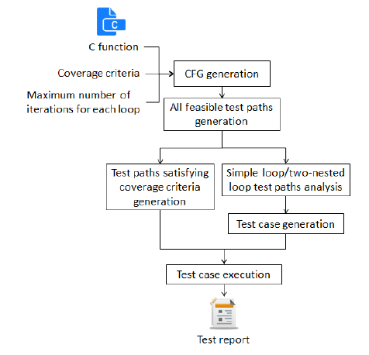

N
Y
Test function
CFG generation
Target paths list generation
Tìm các path khó phủ
Tìm các điều kiện khó sinh test data thỏa mãn
Initialization
Evaluation
Selection
Perturbation
Stopping criteria?
End
Adjustment
Genetic algorithm

mmTriangle loop = 3
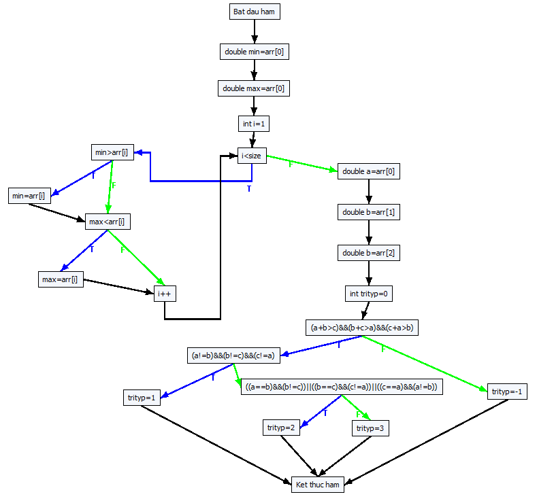
void mmTriangle(double arr[], int size)
{
double min = arr[0];
double max = arr[0];
int i = 1;
while (i < size)
{
if (min > arr[i]) min = arr[i];
if (max < arr[i]) max = arr[i];
i++;
}
double a = arr[0];
double b = arr[1];
double b = arr[2];
int trityp = 0;
if ((a + b > c) && (b + c > a) && (c + a > b))
{
if ((a != b) && (b != c) && (c != a))
trityp = 1; // Scalene
else
if (((a == b) && (b != c)) || ((b == c) && (c != a)) || ((c == a) && (a != b)))
trityp = 2; // Isosceles
else
trityp = 3; // Equilateral
}
else
trityp = -1; // Not a triangle
}
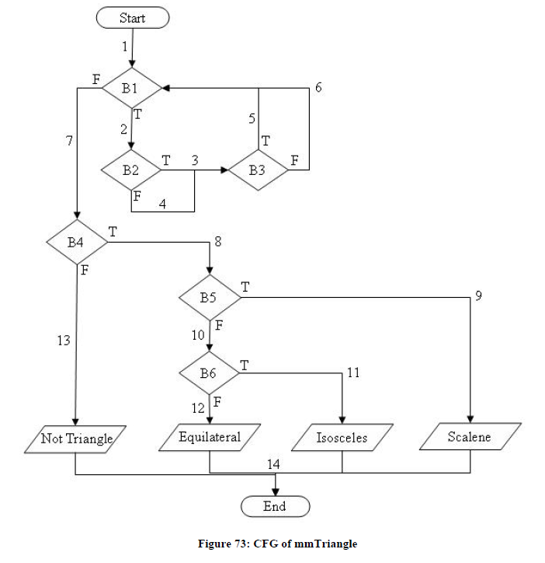

0#Bat dau ham
1#double min=arr[0]
2#double max=arr[0]
3#int i=1
4#i<size
5#min>arr[i]
6#min=arr[i]
7#max<arr[i]
8#max=arr[i]
9#i++
10#double a=arr[0]
11#double b=arr[1]
12#double c=arr[2]
13#int trityp=0
14#(a+b>c)
22#(b+c>a)
23#(c+a>b)
15#(a!=b)
26#(b!=c)
27#(c!=a)
16#trityp=1
17#Ket thuc ham
18#(a==b)
34#(b!=c)
30#(b==c)
33#(c!=a)
31#(c==a)
32#(a!=b)
19#trityp=2
20#trityp=3
21#trityp=-1

-1 0 0
0 1 1
1 2 2
2 3 3
3 4 4
4 5 10
5 6 7
6 7 7
7 8 9
8 9 9
9 4 4
10 11 11
11 12 12
12 13 13
13 14 14
14 22 21
22 23 21
23 15 21
15 26 18
26 27 18
27 16 18
16 17 17
17 -1 -1
18 34 30
34 19 30
30 33 31
33 19 31
31 32 20
32 19 20
19 17 17
20 17 17
21 17 17

------------Create all paths start-------------
------------Create all paths end-------------
Run No. 1 : Wait Please .........
[1] { 14.745, 4.817, 12.301 } ===> pathID = 179
[2] { 7.769, 1.375, 2.660 } ===> pathID = 176
[3] { 11.282, 2.263, 1.265 } ===> pathID = 216
[4] { 0.531, 6.270, 17.300 } ===> pathID = 112
[5] { 3.877, 9.549, 3.274 } ===> pathID = 132
[6] { 10.364, 15.860, 9.701 } ===> pathID = 135
[7] { 13.925, 12.895, 9.247 } ===> pathID = 219
[8] { 1.449, 19.199, 3.349 } ===> pathID = 92
[9] { 6.018, 14.322, 12.531 } ===> pathID = 95
[10] { 17.878, 8.046, 19.041 } ===> pathID = 199
[11] { 9.332, 6.377, 18.659 } ===> pathID = 196
[12] { 16.604, 18.606, 19.285 } ===> pathID = 115
[13] { 0.001, 10.725, 0.080 } ===> pathID = 8
Run No. 2 : Wait Please .........
[14] { 1.184, 0.000, 7.270 } ===> pathID = 28
Run No. 3 : Wait Please .........
Run No. 4 : Wait Please .........
[15] { 13.084, 0.001, 9.306 } ===> pathID = 48
Run No. 5 : Wait Please .........
Run No. 6 : Wait Please .........
Run No. 7 : Wait Please .........
Run No. 8 : Wait Please .........
Run No. 9 : Wait Please .........
Run No. 10 : Wait Please .........

iA2008_InsertionSort loop=3
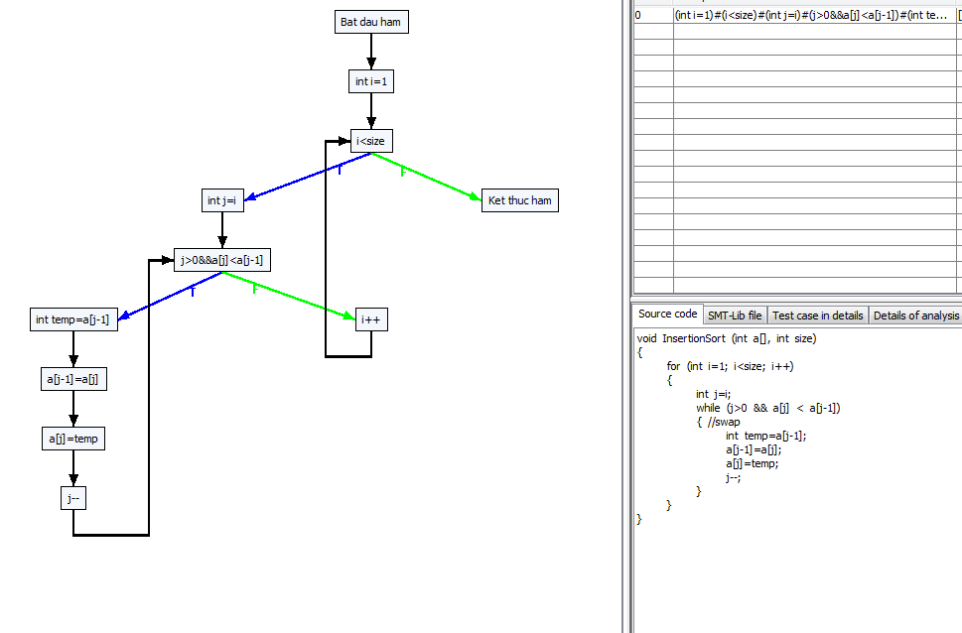
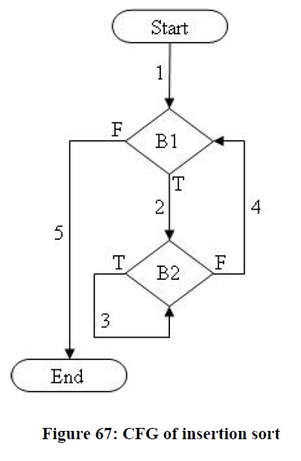

B1

B2

 | approximation level (AL) |  | branch distance (BD) (using Korel distance function)
 |  | Run No. 1 : Wait Please ......... | Run No. 1 : Wait Please .........
 |  | Call objective: 1 | Call objective: 1
 |  | [1]{ 4.745, -5.183, 2.301 } ===> pathID = 21 | [21]{ 4.745, -5.183, 2.301 } ===> pathID = 21
 |  | Target paths = 30 | Target paths = 30
 |  | Distance = 5 | Distance = -3
 |  | Call objective: 2 | Call objective: 2
 |  | Distance = 5 | Distance = -3
 |  | Call objective: 3 | Call objective: 3
 |  | Distance = 5 | Distance = -2
0#Bat dau ham |  | Call objective: 4 | Call objective: 4
1#int i=1 |  | [2]{ 1.282, -7.737, -8.735 } ===> pathID = 23 | [23]{ 1.282, -7.737, -8.735 } ===> pathID = 23
2#i<size |  | Target paths = 29 | Target paths = 29
3#int j=i |  | Distance = 6 | Distance = -5
4#j>0 |  | Call objective: 5 | Call objective: 5
11#a[j]<a[j-1] |  | [3]{ -9.469, -3.730, 7.300 } ===> pathID = 2 | [2]{ -9.469, -3.730, 7.300 } ===> pathID = 2
5#int temp=a[j-1] |  | Target paths = 28 | Target paths = 28
6#a[j-1]=a[j] |  | Distance = 5 | Distance = 6
7#a[j]=temp |  | Call objective: 6 | Call objective: 6
8#j-- |  | [4]{ -6.123, -0.451, -6.726 } ===> pathID = 13 | [13]{ -6.123, -0.451, -6.726 } ===> pathID = 13
9#i++ |  | Target paths = 27 | Target paths = 27
10#Ket thuc ham |  | Distance = 5 | Distance = 2
 |  | Call objective: 7 | Call objective: 7
-1 0 0 |  | Distance = 5 | Distance = 4
0 1 1 |  | Call objective: 8 | Call objective: 8
1 2 2 |  | Distance = 5 | Distance = 2
2 3 10 |  | Call objective: 9 | Call objective: 9
3 4 4 |  | Distance = 5 | Distance = 1
4 11 9 |  | Call objective: 10 | Call objective: 10
11 5 9 |  | Distance = 6 | Distance = 0
5 6 6 |  | Call objective: 11 | Call objective: 11
6 7 7 |  | [5]{ -8.551, 9.199, -6.651 } ===> pathID = 9 | [9]{ -8.551, 9.199, -6.651 } ===> pathID = 9
7 8 8 |  | Target paths = 26 | Target paths = 26
8 4 4 |  | Distance = 5 | Distance = 6
9 2 2 |  | Call objective: 12 | Call objective: 12
10 -1 -1 |  | Distance = 5 | Distance = 5
 |  | Call objective: 13 | Call objective: 13
------------Create all paths start------------- |  | Distance = 5 | Distance = 9
------------Create all paths end------------- |  | Call objective: 14 | Call objective: 14
Run No. 1 : Wait Please ......... |  | Distance = 6 | Distance = -3
[1]{ -5.183, 2.301, 4.745 } ===> pathID = 21 |  | Call objective: 15 | Call objective: 15
[2]{ -8.735, -7.737, 1.282 } ===> pathID = 23 |  | Distance = 5 | Distance = 0
[3]{ -9.469, -3.730, 7.300 } ===> pathID = 2 |  | Call objective: 16 | Call objective: 16
[4]{ -6.726, -6.123, -0.451 } ===> pathID = 13 |  | Distance = 6 | Distance = -3
[5]{ -8.551, -6.651, 9.199 } ===> pathID = 9 |  | Call objective: 17 | Call objective: 17
[6]{ -1.954, 7.878, 9.041 } ===> pathID = 17 |  | [6]{ 7.878, -1.954, 9.041 } ===> pathID = 17 | [17]{ 7.878, -1.954, 9.041 } ===> pathID = 17
Run No. 2 : Wait Please ......... |  | Target paths = 25 | Target paths = 25
Run No. 3 : Wait Please ......... |  | Distance = 6 | Distance = -4
Run No. 4 : Wait Please ......... |  | Call objective: 18 | Call objective: 18
Run No. 5 : Wait Please .........
Run No. 6 : Wait Please .........
Run No. 7 : Wait Please .........
Run No. 8 : Wait Please .........
Run No. 9 : Wait Please .........
Run No. 10 : Wait Please .........

Path 1 -> :[[0, Bat dau ham], [1, int i=1], [2, i<size, T], [3, int j=i], [4, j>0&&a[j]<a[j-1], F], [9, i++], [2, i<size, F], [10, Ket thuc ham]]
Path 2 -> :[[0, Bat dau ham], [1, int i=1], [2, i<size, T], [3, int j=i], [4, j>0&&a[j]<a[j-1], F], [9, i++], [2, i<size, T], [3, int j=i], [4, j>0&&a[j]<a[j-1], F], [9, i++], [2, i<size, F], [10, Ket thuc ham]]
Path 3 -> :[[0, Bat dau ham], [1, int i=1], [2, i<size, T], [3, int j=i], [4, j>0&&a[j]<a[j-1], F], [9, i++], [2, i<size, T], [3, int j=i], [4, j>0&&a[j]<a[j-1], F], [9, i++], [2, i<size, T], [3, int j=i], [4, j>0&&a[j]<a[j-1], F], [9, i++], [2, i<size, F], [10, Ket thuc ham]]
Path 4 -> :[[0, Bat dau ham], [1, int i=1], [2, i<size, T], [3, int j=i], [4, j>0&&a[j]<a[j-1], F], [9, i++], [2, i<size, T], [3, int j=i], [4, j>0&&a[j]<a[j-1], F], [9, i++], [2, i<size, T], [3, int j=i], [4, j>0&&a[j]<a[j-1], F], [9, i++], [2, i<size, T], [3, int j=i], [4, j>0&&a[j]<a[j-1], F], [9, i++], [2, i<size, F], [10, Ket thuc ham]]
Path 5 -> :[[0, Bat dau ham], [1, int i=1], [2, i<size, T], [3, int j=i], [4, j>0&&a[j]<a[j-1], F], [9, i++], [2, i<size, T], [3, int j=i], [4, j>0&&a[j]<a[j-1], F], [9, i++], [2, i<size, T], [3, int j=i], [4, j>0&&a[j]<a[j-1], F], [9, i++], [2, i<size, T], [3, int j=i], [4, j>0&&a[j]<a[j-1], T], [5, int temp=a[j-1]], [6, a[j-1]=a[j]], [7, a[j]=temp], [8, j--], [4, j>0&&a[j]<a[j-1], F], [9, i++], [2, i<size, F], [10, Ket thuc ham]]
Path 6 -> :[[0, Bat dau ham], [1, int i=1], [2, i<size, T], [3, int j=i], [4, j>0&&a[j]<a[j-1], F], [9, i++], [2, i<size, T], [3, int j=i], [4, j>0&&a[j]<a[j-1], F], [9, i++], [2, i<size, T], [3, int j=i], [4, j>0&&a[j]<a[j-1], T], [5, int temp=a[j-1]], [6, a[j-1]=a[j]], [7, a[j]=temp], [8, j--], [4, j>0&&a[j]<a[j-1], F], [9, i++], [2, i<size, F], [10, Ket thuc ham]]
Path 7 -> :[[0, Bat dau ham], [1, int i=1], [2, i<size, T], [3, int j=i], [4, j>0&&a[j]<a[j-1], F], [9, i++], [2, i<size, T], [3, int j=i], [4, j>0&&a[j]<a[j-1], F], [9, i++], [2, i<size, T], [3, int j=i], [4, j>0&&a[j]<a[j-1], T], [5, int temp=a[j-1]], [6, a[j-1]=a[j]], [7, a[j]=temp], [8, j--], [4, j>0&&a[j]<a[j-1], F], [9, i++], [2, i<size, T], [3, int j=i], [4, j>0&&a[j]<a[j-1], F], [9, i++], [2, i<size, F], [10, Ket thuc ham]]
Path 8 -> :[[0, Bat dau ham], [1, int i=1], [2, i<size, T], [3, int j=i], [4, j>0&&a[j]<a[j-1], F], [9, i++], [2, i<size, T], [3, int j=i], [4, j>0&&a[j]<a[j-1], F], [9, i++], [2, i<size, T], [3, int j=i], [4, j>0&&a[j]<a[j-1], T], [5, int temp=a[j-1]], [6, a[j-1]=a[j]], [7, a[j]=temp], [8, j--], [4, j>0&&a[j]<a[j-1], T], [5, int temp=a[j-1]], [6, a[j-1]=a[j]], [7, a[j]=temp], [8, j--], [4, j>0&&a[j]<a[j-1], F], [9, i++], [2, i<size, F], [10, Ket thuc ham]]
Path 9 -> :[[0, Bat dau ham], [1, int i=1], [2, i<size, T], [3, int j=i], [4, j>0&&a[j]<a[j-1], F], [9, i++], [2, i<size, T], [3, int j=i], [4, j>0&&a[j]<a[j-1], T], [5, int temp=a[j-1]], [6, a[j-1]=a[j]], [7, a[j]=temp], [8, j--], [4, j>0&&a[j]<a[j-1], F], [9, i++], [2, i<size, F], [10, Ket thuc ham]]
Path 10 -> :[[0, Bat dau ham], [1, int i=1], [2, i<size, T], [3, int j=i], [4, j>0&&a[j]<a[j-1], F], [9, i++], [2, i<size, T], [3, int j=i], [4, j>0&&a[j]<a[j-1], T], [5, int temp=a[j-1]], [6, a[j-1]=a[j]], [7, a[j]=temp], [8, j--], [4, j>0&&a[j]<a[j-1], F], [9, i++], [2, i<size, T], [3, int j=i], [4, j>0&&a[j]<a[j-1], F], [9, i++], [2, i<size, F], [10, Ket thuc ham]]
Path 11 -> :[[0, Bat dau ham], [1, int i=1], [2, i<size, T], [3, int j=i], [4, j>0&&a[j]<a[j-1], F], [9, i++], [2, i<size, T], [3, int j=i], [4, j>0&&a[j]<a[j-1], T], [5, int temp=a[j-1]], [6, a[j-1]=a[j]], [7, a[j]=temp], [8, j--], [4, j>0&&a[j]<a[j-1], F], [9, i++], [2, i<size, T], [3, int j=i], [4, j>0&&a[j]<a[j-1], F], [9, i++], [2, i<size, T], [3, int j=i], [4, j>0&&a[j]<a[j-1], F], [9, i++], [2, i<size, F], [10, Ket thuc ham]]
Path 12 -> :[[0, Bat dau ham], [1, int i=1], [2, i<size, T], [3, int j=i], [4, j>0&&a[j]<a[j-1], F], [9, i++], [2, i<size, T], [3, int j=i], [4, j>0&&a[j]<a[j-1], T], [5, int temp=a[j-1]], [6, a[j-1]=a[j]], [7, a[j]=temp], [8, j--], [4, j>0&&a[j]<a[j-1], F], [9, i++], [2, i<size, T], [3, int j=i], [4, j>0&&a[j]<a[j-1], T], [5, int temp=a[j-1]], [6, a[j-1]=a[j]], [7, a[j]=temp], [8, j--], [4, j>0&&a[j]<a[j-1], F], [9, i++], [2, i<size, F], [10, Ket thuc ham]]
Path 13 -> :[[0, Bat dau ham], [1, int i=1], [2, i<size, T], [3, int j=i], [4, j>0&&a[j]<a[j-1], F], [9, i++], [2, i<size, T], [3, int j=i], [4, j>0&&a[j]<a[j-1], T], [5, int temp=a[j-1]], [6, a[j-1]=a[j]], [7, a[j]=temp], [8, j--], [4, j>0&&a[j]<a[j-1], T], [5, int temp=a[j-1]], [6, a[j-1]=a[j]], [7, a[j]=temp], [8, j--], [4, j>0&&a[j]<a[j-1], F], [9, i++], [2, i<size, F], [10, Ket thuc ham]]
Path 14 -> :[[0, Bat dau ham], [1, int i=1], [2, i<size, T], [3, int j=i], [4, j>0&&a[j]<a[j-1], F], [9, i++], [2, i<size, T], [3, int j=i], [4, j>0&&a[j]<a[j-1], T], [5, int temp=a[j-1]], [6, a[j-1]=a[j]], [7, a[j]=temp], [8, j--], [4, j>0&&a[j]<a[j-1], T], [5, int temp=a[j-1]], [6, a[j-1]=a[j]], [7, a[j]=temp], [8, j--], [4, j>0&&a[j]<a[j-1], F], [9, i++], [2, i<size, T], [3, int j=i], [4, j>0&&a[j]<a[j-1], F], [9, i++], [2, i<size, F], [10, Ket thuc ham]]
Path 15 -> :[[0, Bat dau ham], [1, int i=1], [2, i<size, T], [3, int j=i], [4, j>0&&a[j]<a[j-1], F], [9, i++], [2, i<size, T], [3, int j=i], [4, j>0&&a[j]<a[j-1], T], [5, int temp=a[j-1]], [6, a[j-1]=a[j]], [7, a[j]=temp], [8, j--], [4, j>0&&a[j]<a[j-1], T], [5, int temp=a[j-1]], [6, a[j-1]=a[j]], [7, a[j]=temp], [8, j--], [4, j>0&&a[j]<a[j-1], T], [5, int temp=a[j-1]], [6, a[j-1]=a[j]], [7, a[j]=temp], [8, j--], [4, j>0&&a[j]<a[j-1], F], [9, i++], [2, i<size, F], [10, Ket thuc ham]]
Path 16 -> :[[0, Bat dau ham], [1, int i=1], [2, i<size, T], [3, int j=i], [4, j>0&&a[j]<a[j-1], T], [5, int temp=a[j-1]], [6, a[j-1]=a[j]], [7, a[j]=temp], [8, j--], [4, j>0&&a[j]<a[j-1], F], [9, i++], [2, i<size, F], [10, Ket thuc ham]]
Path 17 -> :[[0, Bat dau ham], [1, int i=1], [2, i<size, T], [3, int j=i], [4, j>0&&a[j]<a[j-1], T], [5, int temp=a[j-1]], [6, a[j-1]=a[j]], [7, a[j]=temp], [8, j--], [4, j>0&&a[j]<a[j-1], F], [9, i++], [2, i<size, T], [3, int j=i], [4, j>0&&a[j]<a[j-1], F], [9, i++], [2, i<size, F], [10, Ket thuc ham]]
Path 18 -> :[[0, Bat dau ham], [1, int i=1], [2, i<size, T], [3, int j=i], [4, j>0&&a[j]<a[j-1], T], [5, int temp=a[j-1]], [6, a[j-1]=a[j]], [7, a[j]=temp], [8, j--], [4, j>0&&a[j]<a[j-1], F], [9, i++], [2, i<size, T], [3, int j=i], [4, j>0&&a[j]<a[j-1], F], [9, i++], [2, i<size, T], [3, int j=i], [4, j>0&&a[j]<a[j-1], F], [9, i++], [2, i<size, F], [10, Ket thuc ham]]
Path 19 -> :[[0, Bat dau ham], [1, int i=1], [2, i<size, T], [3, int j=i], [4, j>0&&a[j]<a[j-1], T], [5, int temp=a[j-1]], [6, a[j-1]=a[j]], [7, a[j]=temp], [8, j--], [4, j>0&&a[j]<a[j-1], F], [9, i++], [2, i<size, T], [3, int j=i], [4, j>0&&a[j]<a[j-1], F], [9, i++], [2, i<size, T], [3, int j=i], [4, j>0&&a[j]<a[j-1], F], [9, i++], [2, i<size, T], [3, int j=i], [4, j>0&&a[j]<a[j-1], F], [9, i++], [2, i<size, F], [10, Ket thuc ham]]
Path 20 -> :[[0, Bat dau ham], [1, int i=1], [2, i<size, T], [3, int j=i], [4, j>0&&a[j]<a[j-1], T], [5, int temp=a[j-1]], [6, a[j-1]=a[j]], [7, a[j]=temp], [8, j--], [4, j>0&&a[j]<a[j-1], F], [9, i++], [2, i<size, T], [3, int j=i], [4, j>0&&a[j]<a[j-1], F], [9, i++], [2, i<size, T], [3, int j=i], [4, j>0&&a[j]<a[j-1], T], [5, int temp=a[j-1]], [6, a[j-1]=a[j]], [7, a[j]=temp], [8, j--], [4, j>0&&a[j]<a[j-1], F], [9, i++], [2, i<size, F], [10, Ket thuc ham]]
Path 21 -> :[[0, Bat dau ham], [1, int i=1], [2, i<size, T], [3, int j=i], [4, j>0&&a[j]<a[j-1], T], [5, int temp=a[j-1]], [6, a[j-1]=a[j]], [7, a[j]=temp], [8, j--], [4, j>0&&a[j]<a[j-1], F], [9, i++], [2, i<size, T], [3, int j=i], [4, j>0&&a[j]<a[j-1], T], [5, int temp=a[j-1]], [6, a[j-1]=a[j]], [7, a[j]=temp], [8, j--], [4, j>0&&a[j]<a[j-1], F], [9, i++], [2, i<size, F], [10, Ket thuc ham]]
Path 22 -> :[[0, Bat dau ham], [1, int i=1], [2, i<size, T], [3, int j=i], [4, j>0&&a[j]<a[j-1], T], [5, int temp=a[j-1]], [6, a[j-1]=a[j]], [7, a[j]=temp], [8, j--], [4, j>0&&a[j]<a[j-1], F], [9, i++], [2, i<size, T], [3, int j=i], [4, j>0&&a[j]<a[j-1], T], [5, int temp=a[j-1]], [6, a[j-1]=a[j]], [7, a[j]=temp], [8, j--], [4, j>0&&a[j]<a[j-1], F], [9, i++], [2, i<size, T], [3, int j=i], [4, j>0&&a[j]<a[j-1], F], [9, i++], [2, i<size, F], [10, Ket thuc ham]]
Path 23 -> :[[0, Bat dau ham], [1, int i=1], [2, i<size, T], [3, int j=i], [4, j>0&&a[j]<a[j-1], T], [5, int temp=a[j-1]], [6, a[j-1]=a[j]], [7, a[j]=temp], [8, j--], [4, j>0&&a[j]<a[j-1], F], [9, i++], [2, i<size, T], [3, int j=i], [4, j>0&&a[j]<a[j-1], T], [5, int temp=a[j-1]], [6, a[j-1]=a[j]], [7, a[j]=temp], [8, j--], [4, j>0&&a[j]<a[j-1], T], [5, int temp=a[j-1]], [6, a[j-1]=a[j]], [7, a[j]=temp], [8, j--], [4, j>0&&a[j]<a[j-1], F], [9, i++], [2, i<size, F], [10, Ket thuc ham]]
Path 24 -> :[[0, Bat dau ham], [1, int i=1], [2, i<size, T], [3, int j=i], [4, j>0&&a[j]<a[j-1], T], [5, int temp=a[j-1]], [6, a[j-1]=a[j]], [7, a[j]=temp], [8, j--], [4, j>0&&a[j]<a[j-1], T], [5, int temp=a[j-1]], [6, a[j-1]=a[j]], [7, a[j]=temp], [8, j--], [4, j>0&&a[j]<a[j-1], F], [9, i++], [2, i<size, F], [10, Ket thuc ham]]
Path 25 -> :[[0, Bat dau ham], [1, int i=1], [2, i<size, T], [3, int j=i], [4, j>0&&a[j]<a[j-1], T], [5, int temp=a[j-1]], [6, a[j-1]=a[j]], [7, a[j]=temp], [8, j--], [4, j>0&&a[j]<a[j-1], T], [5, int temp=a[j-1]], [6, a[j-1]=a[j]], [7, a[j]=temp], [8, j--], [4, j>0&&a[j]<a[j-1], F], [9, i++], [2, i<size, T], [3, int j=i], [4, j>0&&a[j]<a[j-1], F], [9, i++], [2, i<size, F], [10, Ket thuc ham]]
Path 26 -> :[[0, Bat dau ham], [1, int i=1], [2, i<size, T], [3, int j=i], [4, j>0&&a[j]<a[j-1], T], [5, int temp=a[j-1]], [6, a[j-1]=a[j]], [7, a[j]=temp], [8, j--], [4, j>0&&a[j]<a[j-1], T], [5, int temp=a[j-1]], [6, a[j-1]=a[j]], [7, a[j]=temp], [8, j--], [4, j>0&&a[j]<a[j-1], F], [9, i++], [2, i<size, T], [3, int j=i], [4, j>0&&a[j]<a[j-1], F], [9, i++], [2, i<size, T], [3, int j=i], [4, j>0&&a[j]<a[j-1], F], [9, i++], [2, i<size, F], [10, Ket thuc ham]]
Path 27 -> :[[0, Bat dau ham], [1, int i=1], [2, i<size, T], [3, int j=i], [4, j>0&&a[j]<a[j-1], T], [5, int temp=a[j-1]], [6, a[j-1]=a[j]], [7, a[j]=temp], [8, j--], [4, j>0&&a[j]<a[j-1], T], [5, int temp=a[j-1]], [6, a[j-1]=a[j]], [7, a[j]=temp], [8, j--], [4, j>0&&a[j]<a[j-1], F], [9, i++], [2, i<size, T], [3, int j=i], [4, j>0&&a[j]<a[j-1], T], [5, int temp=a[j-1]], [6, a[j-1]=a[j]], [7, a[j]=temp], [8, j--], [4, j>0&&a[j]<a[j-1], F], [9, i++], [2, i<size, F], [10, Ket thuc ham]]
Path 28 -> :[[0, Bat dau ham], [1, int i=1], [2, i<size, T], [3, int j=i], [4, j>0&&a[j]<a[j-1], T], [5, int temp=a[j-1]], [6, a[j-1]=a[j]], [7, a[j]=temp], [8, j--], [4, j>0&&a[j]<a[j-1], T], [5, int temp=a[j-1]], [6, a[j-1]=a[j]], [7, a[j]=temp], [8, j--], [4, j>0&&a[j]<a[j-1], T], [5, int temp=a[j-1]], [6, a[j-1]=a[j]], [7, a[j]=temp], [8, j--], [4, j>0&&a[j]<a[j-1], F], [9, i++], [2, i<size, F], [10, Ket thuc ham]]
Path 29 -> :[[0, Bat dau ham], [1, int i=1], [2, i<size, T], [3, int j=i], [4, j>0&&a[j]<a[j-1], T], [5, int temp=a[j-1]], [6, a[j-1]=a[j]], [7, a[j]=temp], [8, j--], [4, j>0&&a[j]<a[j-1], T], [5, int temp=a[j-1]], [6, a[j-1]=a[j]], [7, a[j]=temp], [8, j--], [4, j>0&&a[j]<a[j-1], T], [5, int temp=a[j-1]], [6, a[j-1]=a[j]], [7, a[j]=temp], [8, j--], [4, j>0&&a[j]<a[j-1], F], [9, i++], [2, i<size, T], [3, int j=i], [4, j>0&&a[j]<a[j-1], F], [9, i++], [2, i<size, F], [10, Ket thuc ham]]
Path 30 -> :[[0, Bat dau ham], [1, int i=1], [2, i<size, T], [3, int j=i], [4, j>0&&a[j]<a[j-1], T], [5, int temp=a[j-1]], [6, a[j-1]=a[j]], [7, a[j]=temp], [8, j--], [4, j>0&&a[j]<a[j-1], T], [5, int temp=a[j-1]], [6, a[j-1]=a[j]], [7, a[j]=temp], [8, j--], [4, j>0&&a[j]<a[j-1], T], [5, int temp=a[j-1]], [6, a[j-1]=a[j]], [7, a[j]=temp], [8, j--], [4, j>0&&a[j]<a[j-1], T], [5, int temp=a[j-1]], [6, a[j-1]=a[j]], [7, a[j]=temp], [8, j--], [4, j>0&&a[j]<a[j-1], F], [9, i++], [2, i<size, F], [10, Ket thuc ham]]

GetMinMax-target paths-loop=3
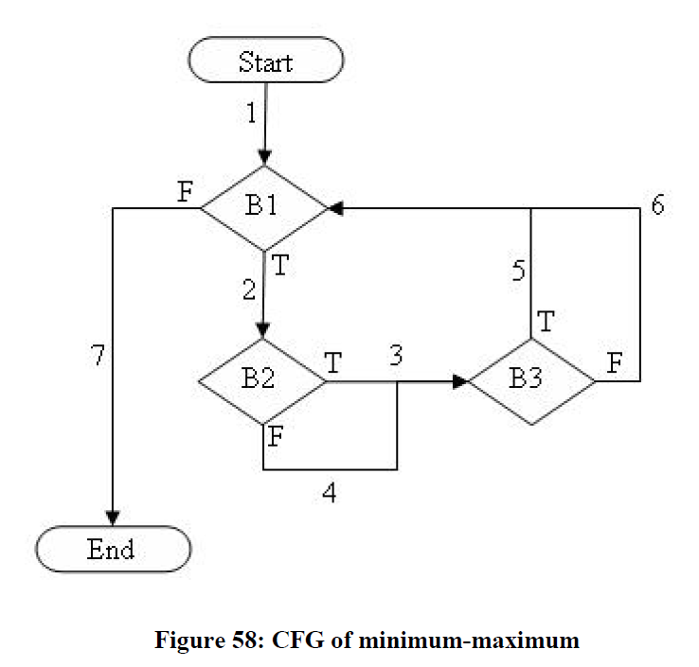
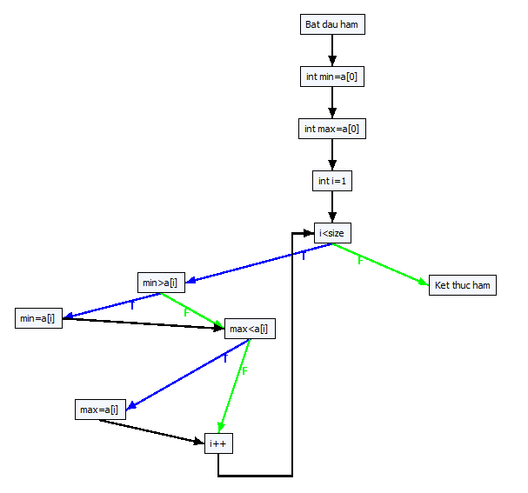
B1
B2
B3

void getMinMax(int a[], int size)
{
int min = a[0];
int max = a[0];
int i = 1;
while (i < size)
{
if (min > a[i]) min = a[i];
if (max < a[i]) max = a[i];
i++;
}
}

0#Bat dau ham
1#int min=a[0]
2#int max=a[0]
3#int i
4#i=1
5#i<size
6#min>a[i]
7#min=a[i]
8#max<a[i]
9#max=a[i]
10#i++
11#Ket thuc ham

-1 0 0
0 1 1
1 2 2
2 3 3
3 4 4
4 5 5
5 6 11
6 7 8
7 8 8
8 9 10
9 10 10
10 5 5 | branch distance (BD)
10 -1 -1 | Run No. 1 : Wait Please .........
 | [44]{ 4.745, -5.183, 2.301 } ===> pathID = 44
approximation level (AL) | Target paths = 84
------------Create all paths start------------- | [54]{ 1.282, -7.737, -8.735 } ===> pathID = 54
------------Create all paths end------------- | Target paths = 83
Run No. 1 : Wait Please ......... | [28]{ -9.469, -3.730, 7.300 } ===> pathID = 28
[1] { 7.372, 2.409, 6.151 } ===> pathID = 44 | Target paths = 82
[2] { 5.641, 1.132, 0.632 } ===> pathID = 54 | [33]{ -6.123, -0.451, -6.726 } ===> pathID = 33
[3] { 0.266, 3.135, 8.650 } ===> pathID = 28 | Target paths = 81
[4] { 1.938, 4.774, 1.637 } ===> pathID = 33 | [23]{ -8.551, 9.199, -6.651 } ===> pathID = 23
[5] { 0.725, 9.600, 1.675 } ===> pathID = 23 | Target paths = 80
[6] { 8.939, 4.023, 9.520 } ===> pathID = 49 | [49]{ 7.878, -1.954, 9.041 } ===> pathID = 49
[7] { 0.000, 2.365, 7.524 } ===> pathID = 2 | Target paths = 79
[8] { 0.446, 0.000, 0.101 } ===> pathID = 12 | Run No. 2 : Wait Please .........
[9] { 0.446, 0.000, 5.221 } ===> pathID = 7 | Run No. 3 : Wait Please .........
Run No. 2 : Wait Please ......... | Run No. 4 : Wait Please .........
Run No. 3 : Wait Please ......... | Run No. 5 : Wait Please .........
Run No. 4 : Wait Please ......... | Run No. 6 : Wait Please .........
Run No. 5 : Wait Please ......... | Run No. 7 : Wait Please .........
Run No. 6 : Wait Please ......... | Run No. 8 : Wait Please .........
Run No. 7 : Wait Please ......... | Run No. 9 : Wait Please .........
Run No. 8 : Wait Please ......... | Run No. 10 : Wait Please .........
Run No. 9 : Wait Please .........
Run No. 10 : Wait Please .........

Path 0 -> :[[0, Bat dau ham], [1, int min=a[0]], [2, int max=a[0]], [3, int i=1], [4, i<size, F], [10, Ket thuc ham]]
Path 1 -> :[[0, Bat dau ham], [1, int min=a[0]], [2, int max=a[0]], [3, int i=1], [4, i<size, T], [5, min>a[i], F], [7, max<a[i], F], [9, i++], [4, i<size, F], [10, Ket thuc ham]]
Path 2 -> :[[0, Bat dau ham], [1, int min=a[0]], [2, int max=a[0]], [3, int i=1], [4, i<size, T], [5, min>a[i], F], [7, max<a[i], F], [9, i++], [4, i<size, T], [5, min>a[i], F], [7, max<a[i], F], [9, i++], [4, i<size, F], [10, Ket thuc ham]]
Path 3 -> :[[0, Bat dau ham], [1, int min=a[0]], [2, int max=a[0]], [3, int i=1], [4, i<size, T], [5, min>a[i], F], [7, max<a[i], F], [9, i++], [4, i<size, T], [5, min>a[i], F], [7, max<a[i], F], [9, i++], [4, i<size, T], [5, min>a[i], F], [7, max<a[i], F], [9, i++], [4, i<size, F], [10, Ket thuc ham]]
Path 4 -> :[[0, Bat dau ham], [1, int min=a[0]], [2, int max=a[0]], [3, int i=1], [4, i<size, T], [5, min>a[i], F], [7, max<a[i], F], [9, i++], [4, i<size, T], [5, min>a[i], F], [7, max<a[i], F], [9, i++], [4, i<size, T], [5, min>a[i], F], [7, max<a[i], T], [8, max=a[i]], [9, i++], [4, i<size, F], [10, Ket thuc ham]]
Path 5 -> :[[0, Bat dau ham], [1, int min=a[0]], [2, int max=a[0]], [3, int i=1], [4, i<size, T], [5, min>a[i], F], [7, max<a[i], F], [9, i++], [4, i<size, T], [5, min>a[i], F], [7, max<a[i], F], [9, i++], [4, i<size, T], [5, min>a[i], T], [6, min=a[i]], [7, max<a[i], F], [9, i++], [4, i<size, F], [10, Ket thuc ham]]
Path 6 -> :[[0, Bat dau ham], [1, int min=a[0]], [2, int max=a[0]], [3, int i=1], [4, i<size, T], [5, min>a[i], F], [7, max<a[i], F], [9, i++], [4, i<size, T], [5, min>a[i], F], [7, max<a[i], F], [9, i++], [4, i<size, T], [5, min>a[i], T], [6, min=a[i]], [7, max<a[i], T], [8, max=a[i]], [9, i++], [4, i<size, F], [10, Ket thuc ham]]
Path 7 -> :[[0, Bat dau ham], [1, int min=a[0]], [2, int max=a[0]], [3, int i=1], [4, i<size, T], [5, min>a[i], F], [7, max<a[i], F], [9, i++], [4, i<size, T], [5, min>a[i], F], [7, max<a[i], T], [8, max=a[i]], [9, i++], [4, i<size, F], [10, Ket thuc ham]]
Path 8 -> :[[0, Bat dau ham], [1, int min=a[0]], [2, int max=a[0]], [3, int i=1], [4, i<size, T], [5, min>a[i], F], [7, max<a[i], F], [9, i++], [4, i<size, T], [5, min>a[i], F], [7, max<a[i], T], [8, max=a[i]], [9, i++], [4, i<size, T], [5, min>a[i], F], [7, max<a[i], F], [9, i++], [4, i<size, F], [10, Ket thuc ham]]
Path 9 -> :[[0, Bat dau ham], [1, int min=a[0]], [2, int max=a[0]], [3, int i=1], [4, i<size, T], [5, min>a[i], F], [7, max<a[i], F], [9, i++], [4, i<size, T], [5, min>a[i], F], [7, max<a[i], T], [8, max=a[i]], [9, i++], [4, i<size, T], [5, min>a[i], F], [7, max<a[i], T], [8, max=a[i]], [9, i++], [4, i<size, F], [10, Ket thuc ham]]
Path 10 -> :[[0, Bat dau ham], [1, int min=a[0]], [2, int max=a[0]], [3, int i=1], [4, i<size, T], [5, min>a[i], F], [7, max<a[i], F], [9, i++], [4, i<size, T], [5, min>a[i], F], [7, max<a[i], T], [8, max=a[i]], [9, i++], [4, i<size, T], [5, min>a[i], T], [6, min=a[i]], [7, max<a[i], F], [9, i++], [4, i<size, F], [10, Ket thuc ham]]
Path 11 -> :[[0, Bat dau ham], [1, int min=a[0]], [2, int max=a[0]], [3, int i=1], [4, i<size, T], [5, min>a[i], F], [7, max<a[i], F], [9, i++], [4, i<size, T], [5, min>a[i], F], [7, max<a[i], T], [8, max=a[i]], [9, i++], [4, i<size, T], [5, min>a[i], T], [6, min=a[i]], [7, max<a[i], T], [8, max=a[i]], [9, i++], [4, i<size, F], [10, Ket thuc ham]]
Path 12 -> :[[0, Bat dau ham], [1, int min=a[0]], [2, int max=a[0]], [3, int i=1], [4, i<size, T], [5, min>a[i], F], [7, max<a[i], F], [9, i++], [4, i<size, T], [5, min>a[i], T], [6, min=a[i]], [7, max<a[i], F], [9, i++], [4, i<size, F], [10, Ket thuc ham]]
Path 13 -> :[[0, Bat dau ham], [1, int min=a[0]], [2, int max=a[0]], [3, int i=1], [4, i<size, T], [5, min>a[i], F], [7, max<a[i], F], [9, i++], [4, i<size, T], [5, min>a[i], T], [6, min=a[i]], [7, max<a[i], F], [9, i++], [4, i<size, T], [5, min>a[i], F], [7, max<a[i], F], [9, i++], [4, i<size, F], [10, Ket thuc ham]]
Path 14 -> :[[0, Bat dau ham], [1, int min=a[0]], [2, int max=a[0]], [3, int i=1], [4, i<size, T], [5, min>a[i], F], [7, max<a[i], F], [9, i++], [4, i<size, T], [5, min>a[i], T], [6, min=a[i]], [7, max<a[i], F], [9, i++], [4, i<size, T], [5, min>a[i], F], [7, max<a[i], T], [8, max=a[i]], [9, i++], [4, i<size, F], [10, Ket thuc ham]]
Path 15 -> :[[0, Bat dau ham], [1, int min=a[0]], [2, int max=a[0]], [3, int i=1], [4, i<size, T], [5, min>a[i], F], [7, max<a[i], F], [9, i++], [4, i<size, T], [5, min>a[i], T], [6, min=a[i]], [7, max<a[i], F], [9, i++], [4, i<size, T], [5, min>a[i], T], [6, min=a[i]], [7, max<a[i], F], [9, i++], [4, i<size, F], [10, Ket thuc ham]]
Path 16 -> :[[0, Bat dau ham], [1, int min=a[0]], [2, int max=a[0]], [3, int i=1], [4, i<size, T], [5, min>a[i], F], [7, max<a[i], F], [9, i++], [4, i<size, T], [5, min>a[i], T], [6, min=a[i]], [7, max<a[i], F], [9, i++], [4, i<size, T], [5, min>a[i], T], [6, min=a[i]], [7, max<a[i], T], [8, max=a[i]], [9, i++], [4, i<size, F], [10, Ket thuc ham]]
Path 17 -> :[[0, Bat dau ham], [1, int min=a[0]], [2, int max=a[0]], [3, int i=1], [4, i<size, T], [5, min>a[i], F], [7, max<a[i], F], [9, i++], [4, i<size, T], [5, min>a[i], T], [6, min=a[i]], [7, max<a[i], T], [8, max=a[i]], [9, i++], [4, i<size, F], [10, Ket thuc ham]]
Path 18 -> :[[0, Bat dau ham], [1, int min=a[0]], [2, int max=a[0]], [3, int i=1], [4, i<size, T], [5, min>a[i], F], [7, max<a[i], F], [9, i++], [4, i<size, T], [5, min>a[i], T], [6, min=a[i]], [7, max<a[i], T], [8, max=a[i]], [9, i++], [4, i<size, T], [5, min>a[i], F], [7, max<a[i], F], [9, i++], [4, i<size, F], [10, Ket thuc ham]]
Path 19 -> :[[0, Bat dau ham], [1, int min=a[0]], [2, int max=a[0]], [3, int i=1], [4, i<size, T], [5, min>a[i], F], [7, max<a[i], F], [9, i++], [4, i<size, T], [5, min>a[i], T], [6, min=a[i]], [7, max<a[i], T], [8, max=a[i]], [9, i++], [4, i<size, T], [5, min>a[i], F], [7, max<a[i], T], [8, max=a[i]], [9, i++], [4, i<size, F], [10, Ket thuc ham]]
Path 20 -> :[[0, Bat dau ham], [1, int min=a[0]], [2, int max=a[0]], [3, int i=1], [4, i<size, T], [5, min>a[i], F], [7, max<a[i], F], [9, i++], [4, i<size, T], [5, min>a[i], T], [6, min=a[i]], [7, max<a[i], T], [8, max=a[i]], [9, i++], [4, i<size, T], [5, min>a[i], T], [6, min=a[i]], [7, max<a[i], F], [9, i++], [4, i<size, F], [10, Ket thuc ham]]
Path 21 -> :[[0, Bat dau ham], [1, int min=a[0]], [2, int max=a[0]], [3, int i=1], [4, i<size, T], [5, min>a[i], F], [7, max<a[i], F], [9, i++], [4, i<size, T], [5, min>a[i], T], [6, min=a[i]], [7, max<a[i], T], [8, max=a[i]], [9, i++], [4, i<size, T], [5, min>a[i], T], [6, min=a[i]], [7, max<a[i], T], [8, max=a[i]], [9, i++], [4, i<size, F], [10, Ket thuc ham]]
Path 22 -> :[[0, Bat dau ham], [1, int min=a[0]], [2, int max=a[0]], [3, int i=1], [4, i<size, T], [5, min>a[i], F], [7, max<a[i], T], [8, max=a[i]], [9, i++], [4, i<size, F], [10, Ket thuc ham]]
Path 23 -> :[[0, Bat dau ham], [1, int min=a[0]], [2, int max=a[0]], [3, int i=1], [4, i<size, T], [5, min>a[i], F], [7, max<a[i], T], [8, max=a[i]], [9, i++], [4, i<size, T], [5, min>a[i], F], [7, max<a[i], F], [9, i++], [4, i<size, F], [10, Ket thuc ham]]
Path 24 -> :[[0, Bat dau ham], [1, int min=a[0]], [2, int max=a[0]], [3, int i=1], [4, i<size, T], [5, min>a[i], F], [7, max<a[i], T], [8, max=a[i]], [9, i++], [4, i<size, T], [5, min>a[i], F], [7, max<a[i], F], [9, i++], [4, i<size, T], [5, min>a[i], F], [7, max<a[i], F], [9, i++], [4, i<size, F], [10, Ket thuc ham]]
Path 25 -> :[[0, Bat dau ham], [1, int min=a[0]], [2, int max=a[0]], [3, int i=1], [4, i<size, T], [5, min>a[i], F], [7, max<a[i], T], [8, max=a[i]], [9, i++], [4, i<size, T], [5, min>a[i], F], [7, max<a[i], F], [9, i++], [4, i<size, T], [5, min>a[i], F], [7, max<a[i], T], [8, max=a[i]], [9, i++], [4, i<size, F], [10, Ket thuc ham]]
Path 26 -> :[[0, Bat dau ham], [1, int min=a[0]], [2, int max=a[0]], [3, int i=1], [4, i<size, T], [5, min>a[i], F], [7, max<a[i], T], [8, max=a[i]], [9, i++], [4, i<size, T], [5, min>a[i], F], [7, max<a[i], F], [9, i++], [4, i<size, T], [5, min>a[i], T], [6, min=a[i]], [7, max<a[i], F], [9, i++], [4, i<size, F], [10, Ket thuc ham]]
Path 27 -> :[[0, Bat dau ham], [1, int min=a[0]], [2, int max=a[0]], [3, int i=1], [4, i<size, T], [5, min>a[i], F], [7, max<a[i], T], [8, max=a[i]], [9, i++], [4, i<size, T], [5, min>a[i], F], [7, max<a[i], F], [9, i++], [4, i<size, T], [5, min>a[i], T], [6, min=a[i]], [7, max<a[i], T], [8, max=a[i]], [9, i++], [4, i<size, F], [10, Ket thuc ham]]
Path 28 -> :[[0, Bat dau ham], [1, int min=a[0]], [2, int max=a[0]], [3, int i=1], [4, i<size, T], [5, min>a[i], F], [7, max<a[i], T], [8, max=a[i]], [9, i++], [4, i<size, T], [5, min>a[i], F], [7, max<a[i], T], [8, max=a[i]], [9, i++], [4, i<size, F], [10, Ket thuc ham]]
Path 29 -> :[[0, Bat dau ham], [1, int min=a[0]], [2, int max=a[0]], [3, int i=1], [4, i<size, T], [5, min>a[i], F], [7, max<a[i], T], [8, max=a[i]], [9, i++], [4, i<size, T], [5, min>a[i], F], [7, max<a[i], T], [8, max=a[i]], [9, i++], [4, i<size, T], [5, min>a[i], F], [7, max<a[i], F], [9, i++], [4, i<size, F], [10, Ket thuc ham]]
Path 30 -> :[[0, Bat dau ham], [1, int min=a[0]], [2, int max=a[0]], [3, int i=1], [4, i<size, T], [5, min>a[i], F], [7, max<a[i], T], [8, max=a[i]], [9, i++], [4, i<size, T], [5, min>a[i], F], [7, max<a[i], T], [8, max=a[i]], [9, i++], [4, i<size, T], [5, min>a[i], F], [7, max<a[i], T], [8, max=a[i]], [9, i++], [4, i<size, F], [10, Ket thuc ham]]
Path 31 -> :[[0, Bat dau ham], [1, int min=a[0]], [2, int max=a[0]], [3, int i=1], [4, i<size, T], [5, min>a[i], F], [7, max<a[i], T], [8, max=a[i]], [9, i++], [4, i<size, T], [5, min>a[i], F], [7, max<a[i], T], [8, max=a[i]], [9, i++], [4, i<size, T], [5, min>a[i], T], [6, min=a[i]], [7, max<a[i], F], [9, i++], [4, i<size, F], [10, Ket thuc ham]]
Path 32 -> :[[0, Bat dau ham], [1, int min=a[0]], [2, int max=a[0]], [3, int i=1], [4, i<size, T], [5, min>a[i], F], [7, max<a[i], T], [8, max=a[i]], [9, i++], [4, i<size, T], [5, min>a[i], F], [7, max<a[i], T], [8, max=a[i]], [9, i++], [4, i<size, T], [5, min>a[i], T], [6, min=a[i]], [7, max<a[i], T], [8, max=a[i]], [9, i++], [4, i<size, F], [10, Ket thuc ham]]
Path 33 -> :[[0, Bat dau ham], [1, int min=a[0]], [2, int max=a[0]], [3, int i=1], [4, i<size, T], [5, min>a[i], F], [7, max<a[i], T], [8, max=a[i]], [9, i++], [4, i<size, T], [5, min>a[i], T], [6, min=a[i]], [7, max<a[i], F], [9, i++], [4, i<size, F], [10, Ket thuc ham]]
Path 34 -> :[[0, Bat dau ham], [1, int min=a[0]], [2, int max=a[0]], [3, int i=1], [4, i<size, T], [5, min>a[i], F], [7, max<a[i], T], [8, max=a[i]], [9, i++], [4, i<size, T], [5, min>a[i], T], [6, min=a[i]], [7, max<a[i], F], [9, i++], [4, i<size, T], [5, min>a[i], F], [7, max<a[i], F], [9, i++], [4, i<size, F], [10, Ket thuc ham]]
Path 35 -> :[[0, Bat dau ham], [1, int min=a[0]], [2, int max=a[0]], [3, int i=1], [4, i<size, T], [5, min>a[i], F], [7, max<a[i], T], [8, max=a[i]], [9, i++], [4, i<size, T], [5, min>a[i], T], [6, min=a[i]], [7, max<a[i], F], [9, i++], [4, i<size, T], [5, min>a[i], F], [7, max<a[i], T], [8, max=a[i]], [9, i++], [4, i<size, F], [10, Ket thuc ham]]
Path 36 -> :[[0, Bat dau ham], [1, int min=a[0]], [2, int max=a[0]], [3, int i=1], [4, i<size, T], [5, min>a[i], F], [7, max<a[i], T], [8, max=a[i]], [9, i++], [4, i<size, T], [5, min>a[i], T], [6, min=a[i]], [7, max<a[i], F], [9, i++], [4, i<size, T], [5, min>a[i], T], [6, min=a[i]], [7, max<a[i], F], [9, i++], [4, i<size, F], [10, Ket thuc ham]]
Path 37 -> :[[0, Bat dau ham], [1, int min=a[0]], [2, int max=a[0]], [3, int i=1], [4, i<size, T], [5, min>a[i], F], [7, max<a[i], T], [8, max=a[i]], [9, i++], [4, i<size, T], [5, min>a[i], T], [6, min=a[i]], [7, max<a[i], F], [9, i++], [4, i<size, T], [5, min>a[i], T], [6, min=a[i]], [7, max<a[i], T], [8, max=a[i]], [9, i++], [4, i<size, F], [10, Ket thuc ham]]
Path 38 -> :[[0, Bat dau ham], [1, int min=a[0]], [2, int max=a[0]], [3, int i=1], [4, i<size, T], [5, min>a[i], F], [7, max<a[i], T], [8, max=a[i]], [9, i++], [4, i<size, T], [5, min>a[i], T], [6, min=a[i]], [7, max<a[i], T], [8, max=a[i]], [9, i++], [4, i<size, F], [10, Ket thuc ham]]
Path 39 -> :[[0, Bat dau ham], [1, int min=a[0]], [2, int max=a[0]], [3, int i=1], [4, i<size, T], [5, min>a[i], F], [7, max<a[i], T], [8, max=a[i]], [9, i++], [4, i<size, T], [5, min>a[i], T], [6, min=a[i]], [7, max<a[i], T], [8, max=a[i]], [9, i++], [4, i<size, T], [5, min>a[i], F], [7, max<a[i], F], [9, i++], [4, i<size, F], [10, Ket thuc ham]]
Path 40 -> :[[0, Bat dau ham], [1, int min=a[0]], [2, int max=a[0]], [3, int i=1], [4, i<size, T], [5, min>a[i], F], [7, max<a[i], T], [8, max=a[i]], [9, i++], [4, i<size, T], [5, min>a[i], T], [6, min=a[i]], [7, max<a[i], T], [8, max=a[i]], [9, i++], [4, i<size, T], [5, min>a[i], F], [7, max<a[i], T], [8, max=a[i]], [9, i++], [4, i<size, F], [10, Ket thuc ham]]
Path 41 -> :[[0, Bat dau ham], [1, int min=a[0]], [2, int max=a[0]], [3, int i=1], [4, i<size, T], [5, min>a[i], F], [7, max<a[i], T], [8, max=a[i]], [9, i++], [4, i<size, T], [5, min>a[i], T], [6, min=a[i]], [7, max<a[i], T], [8, max=a[i]], [9, i++], [4, i<size, T], [5, min>a[i], T], [6, min=a[i]], [7, max<a[i], F], [9, i++], [4, i<size, F], [10, Ket thuc ham]]
Path 42 -> :[[0, Bat dau ham], [1, int min=a[0]], [2, int max=a[0]], [3, int i=1], [4, i<size, T], [5, min>a[i], F], [7, max<a[i], T], [8, max=a[i]], [9, i++], [4, i<size, T], [5, min>a[i], T], [6, min=a[i]], [7, max<a[i], T], [8, max=a[i]], [9, i++], [4, i<size, T], [5, min>a[i], T], [6, min=a[i]], [7, max<a[i], T], [8, max=a[i]], [9, i++], [4, i<size, F], [10, Ket thuc ham]]
Path 43 -> :[[0, Bat dau ham], [1, int min=a[0]], [2, int max=a[0]], [3, int i=1], [4, i<size, T], [5, min>a[i], T], [6, min=a[i]], [7, max<a[i], F], [9, i++], [4, i<size, F], [10, Ket thuc ham]]
Path 44 -> :[[0, Bat dau ham], [1, int min=a[0]], [2, int max=a[0]], [3, int i=1], [4, i<size, T], [5, min>a[i], T], [6, min=a[i]], [7, max<a[i], F], [9, i++], [4, i<size, T], [5, min>a[i], F], [7, max<a[i], F], [9, i++], [4, i<size, F], [10, Ket thuc ham]]
Path 45 -> :[[0, Bat dau ham], [1, int min=a[0]], [2, int max=a[0]], [3, int i=1], [4, i<size, T], [5, min>a[i], T], [6, min=a[i]], [7, max<a[i], F], [9, i++], [4, i<size, T], [5, min>a[i], F], [7, max<a[i], F], [9, i++], [4, i<size, T], [5, min>a[i], F], [7, max<a[i], F], [9, i++], [4, i<size, F], [10, Ket thuc ham]]
Path 46 -> :[[0, Bat dau ham], [1, int min=a[0]], [2, int max=a[0]], [3, int i=1], [4, i<size, T], [5, min>a[i], T], [6, min=a[i]], [7, max<a[i], F], [9, i++], [4, i<size, T], [5, min>a[i], F], [7, max<a[i], F], [9, i++], [4, i<size, T], [5, min>a[i], F], [7, max<a[i], T], [8, max=a[i]], [9, i++], [4, i<size, F], [10, Ket thuc ham]]
Path 47 -> :[[0, Bat dau ham], [1, int min=a[0]], [2, int max=a[0]], [3, int i=1], [4, i<size, T], [5, min>a[i], T], [6, min=a[i]], [7, max<a[i], F], [9, i++], [4, i<size, T], [5, min>a[i], F], [7, max<a[i], F], [9, i++], [4, i<size, T], [5, min>a[i], T], [6, min=a[i]], [7, max<a[i], F], [9, i++], [4, i<size, F], [10, Ket thuc ham]]
Path 48 -> :[[0, Bat dau ham], [1, int min=a[0]], [2, int max=a[0]], [3, int i=1], [4, i<size, T], [5, min>a[i], T], [6, min=a[i]], [7, max<a[i], F], [9, i++], [4, i<size, T], [5, min>a[i], F], [7, max<a[i], F], [9, i++], [4, i<size, T], [5, min>a[i], T], [6, min=a[i]], [7, max<a[i], T], [8, max=a[i]], [9, i++], [4, i<size, F], [10, Ket thuc ham]]
Path 49 -> :[[0, Bat dau ham], [1, int min=a[0]], [2, int max=a[0]], [3, int i=1], [4, i<size, T], [5, min>a[i], T], [6, min=a[i]], [7, max<a[i], F], [9, i++], [4, i<size, T], [5, min>a[i], F], [7, max<a[i], T], [8, max=a[i]], [9, i++], [4, i<size, F], [10, Ket thuc ham]]
Path 50 -> :[[0, Bat dau ham], [1, int min=a[0]], [2, int max=a[0]], [3, int i=1], [4, i<size, T], [5, min>a[i], T], [6, min=a[i]], [7, max<a[i], F], [9, i++], [4, i<size, T], [5, min>a[i], F], [7, max<a[i], T], [8, max=a[i]], [9, i++], [4, i<size, T], [5, min>a[i], F], [7, max<a[i], F], [9, i++], [4, i<size, F], [10, Ket thuc ham]]
Path 51 -> :[[0, Bat dau ham], [1, int min=a[0]], [2, int max=a[0]], [3, int i=1], [4, i<size, T], [5, min>a[i], T], [6, min=a[i]], [7, max<a[i], F], [9, i++], [4, i<size, T], [5, min>a[i], F], [7, max<a[i], T], [8, max=a[i]], [9, i++], [4, i<size, T], [5, min>a[i], F], [7, max<a[i], T], [8, max=a[i]], [9, i++], [4, i<size, F], [10, Ket thuc ham]]
Path 52 -> :[[0, Bat dau ham], [1, int min=a[0]], [2, int max=a[0]], [3, int i=1], [4, i<size, T], [5, min>a[i], T], [6, min=a[i]], [7, max<a[i], F], [9, i++], [4, i<size, T], [5, min>a[i], F], [7, max<a[i], T], [8, max=a[i]], [9, i++], [4, i<size, T], [5, min>a[i], T], [6, min=a[i]], [7, max<a[i], F], [9, i++], [4, i<size, F], [10, Ket thuc ham]]
Path 53 -> :[[0, Bat dau ham], [1, int min=a[0]], [2, int max=a[0]], [3, int i=1], [4, i<size, T], [5, min>a[i], T], [6, min=a[i]], [7, max<a[i], F], [9, i++], [4, i<size, T], [5, min>a[i], F], [7, max<a[i], T], [8, max=a[i]], [9, i++], [4, i<size, T], [5, min>a[i], T], [6, min=a[i]], [7, max<a[i], T], [8, max=a[i]], [9, i++], [4, i<size, F], [10, Ket thuc ham]]
Path 54 -> :[[0, Bat dau ham], [1, int min=a[0]], [2, int max=a[0]], [3, int i=1], [4, i<size, T], [5, min>a[i], T], [6, min=a[i]], [7, max<a[i], F], [9, i++], [4, i<size, T], [5, min>a[i], T], [6, min=a[i]], [7, max<a[i], F], [9, i++], [4, i<size, F], [10, Ket thuc ham]]
Path 55 -> :[[0, Bat dau ham], [1, int min=a[0]], [2, int max=a[0]], [3, int i=1], [4, i<size, T], [5, min>a[i], T], [6, min=a[i]], [7, max<a[i], F], [9, i++], [4, i<size, T], [5, min>a[i], T], [6, min=a[i]], [7, max<a[i], F], [9, i++], [4, i<size, T], [5, min>a[i], F], [7, max<a[i], F], [9, i++], [4, i<size, F], [10, Ket thuc ham]]
Path 56 -> :[[0, Bat dau ham], [1, int min=a[0]], [2, int max=a[0]], [3, int i=1], [4, i<size, T], [5, min>a[i], T], [6, min=a[i]], [7, max<a[i], F], [9, i++], [4, i<size, T], [5, min>a[i], T], [6, min=a[i]], [7, max<a[i], F], [9, i++], [4, i<size, T], [5, min>a[i], F], [7, max<a[i], T], [8, max=a[i]], [9, i++], [4, i<size, F], [10, Ket thuc ham]]
Path 57 -> :[[0, Bat dau ham], [1, int min=a[0]], [2, int max=a[0]], [3, int i=1], [4, i<size, T], [5, min>a[i], T], [6, min=a[i]], [7, max<a[i], F], [9, i++], [4, i<size, T], [5, min>a[i], T], [6, min=a[i]], [7, max<a[i], F], [9, i++], [4, i<size, T], [5, min>a[i], T], [6, min=a[i]], [7, max<a[i], F], [9, i++], [4, i<size, F], [10, Ket thuc ham]]
Path 58 -> :[[0, Bat dau ham], [1, int min=a[0]], [2, int max=a[0]], [3, int i=1], [4, i<size, T], [5, min>a[i], T], [6, min=a[i]], [7, max<a[i], F], [9, i++], [4, i<size, T], [5, min>a[i], T], [6, min=a[i]], [7, max<a[i], F], [9, i++], [4, i<size, T], [5, min>a[i], T], [6, min=a[i]], [7, max<a[i], T], [8, max=a[i]], [9, i++], [4, i<size, F], [10, Ket thuc ham]]
Path 59 -> :[[0, Bat dau ham], [1, int min=a[0]], [2, int max=a[0]], [3, int i=1], [4, i<size, T], [5, min>a[i], T], [6, min=a[i]], [7, max<a[i], F], [9, i++], [4, i<size, T], [5, min>a[i], T], [6, min=a[i]], [7, max<a[i], T], [8, max=a[i]], [9, i++], [4, i<size, F], [10, Ket thuc ham]]
Path 60 -> :[[0, Bat dau ham], [1, int min=a[0]], [2, int max=a[0]], [3, int i=1], [4, i<size, T], [5, min>a[i], T], [6, min=a[i]], [7, max<a[i], F], [9, i++], [4, i<size, T], [5, min>a[i], T], [6, min=a[i]], [7, max<a[i], T], [8, max=a[i]], [9, i++], [4, i<size, T], [5, min>a[i], F], [7, max<a[i], F], [9, i++], [4, i<size, F], [10, Ket thuc ham]]
Path 61 -> :[[0, Bat dau ham], [1, int min=a[0]], [2, int max=a[0]], [3, int i=1], [4, i<size, T], [5, min>a[i], T], [6, min=a[i]], [7, max<a[i], F], [9, i++], [4, i<size, T], [5, min>a[i], T], [6, min=a[i]], [7, max<a[i], T], [8, max=a[i]], [9, i++], [4, i<size, T], [5, min>a[i], F], [7, max<a[i], T], [8, max=a[i]], [9, i++], [4, i<size, F], [10, Ket thuc ham]]
Path 62 -> :[[0, Bat dau ham], [1, int min=a[0]], [2, int max=a[0]], [3, int i=1], [4, i<size, T], [5, min>a[i], T], [6, min=a[i]], [7, max<a[i], F], [9, i++], [4, i<size, T], [5, min>a[i], T], [6, min=a[i]], [7, max<a[i], T], [8, max=a[i]], [9, i++], [4, i<size, T], [5, min>a[i], T], [6, min=a[i]], [7, max<a[i], F], [9, i++], [4, i<size, F], [10, Ket thuc ham]]
Path 63 -> :[[0, Bat dau ham], [1, int min=a[0]], [2, int max=a[0]], [3, int i=1], [4, i<size, T], [5, min>a[i], T], [6, min=a[i]], [7, max<a[i], F], [9, i++], [4, i<size, T], [5, min>a[i], T], [6, min=a[i]], [7, max<a[i], T], [8, max=a[i]], [9, i++], [4, i<size, T], [5, min>a[i], T], [6, min=a[i]], [7, max<a[i], T], [8, max=a[i]], [9, i++], [4, i<size, F], [10, Ket thuc ham]]
Path 64 -> :[[0, Bat dau ham], [1, int min=a[0]], [2, int max=a[0]], [3, int i=1], [4, i<size, T], [5, min>a[i], T], [6, min=a[i]], [7, max<a[i], T], [8, max=a[i]], [9, i++], [4, i<size, F], [10, Ket thuc ham]]
Path 65 -> :[[0, Bat dau ham], [1, int min=a[0]], [2, int max=a[0]], [3, int i=1], [4, i<size, T], [5, min>a[i], T], [6, min=a[i]], [7, max<a[i], T], [8, max=a[i]], [9, i++], [4, i<size, T], [5, min>a[i], F], [7, max<a[i], F], [9, i++], [4, i<size, F], [10, Ket thuc ham]]
Path 66 -> :[[0, Bat dau ham], [1, int min=a[0]], [2, int max=a[0]], [3, int i=1], [4, i<size, T], [5, min>a[i], T], [6, min=a[i]], [7, max<a[i], T], [8, max=a[i]], [9, i++], [4, i<size, T], [5, min>a[i], F], [7, max<a[i], F], [9, i++], [4, i<size, T], [5, min>a[i], F], [7, max<a[i], F], [9, i++], [4, i<size, F], [10, Ket thuc ham]]
Path 67 -> :[[0, Bat dau ham], [1, int min=a[0]], [2, int max=a[0]], [3, int i=1], [4, i<size, T], [5, min>a[i], T], [6, min=a[i]], [7, max<a[i], T], [8, max=a[i]], [9, i++], [4, i<size, T], [5, min>a[i], F], [7, max<a[i], F], [9, i++], [4, i<size, T], [5, min>a[i], F], [7, max<a[i], T], [8, max=a[i]], [9, i++], [4, i<size, F], [10, Ket thuc ham]]
Path 68 -> :[[0, Bat dau ham], [1, int min=a[0]], [2, int max=a[0]], [3, int i=1], [4, i<size, T], [5, min>a[i], T], [6, min=a[i]], [7, max<a[i], T], [8, max=a[i]], [9, i++], [4, i<size, T], [5, min>a[i], F], [7, max<a[i], F], [9, i++], [4, i<size, T], [5, min>a[i], T], [6, min=a[i]], [7, max<a[i], F], [9, i++], [4, i<size, F], [10, Ket thuc ham]]
Path 69 -> :[[0, Bat dau ham], [1, int min=a[0]], [2, int max=a[0]], [3, int i=1], [4, i<size, T], [5, min>a[i], T], [6, min=a[i]], [7, max<a[i], T], [8, max=a[i]], [9, i++], [4, i<size, T], [5, min>a[i], F], [7, max<a[i], F], [9, i++], [4, i<size, T], [5, min>a[i], T], [6, min=a[i]], [7, max<a[i], T], [8, max=a[i]], [9, i++], [4, i<size, F], [10, Ket thuc ham]]
Path 70 -> :[[0, Bat dau ham], [1, int min=a[0]], [2, int max=a[0]], [3, int i=1], [4, i<size, T], [5, min>a[i], T], [6, min=a[i]], [7, max<a[i], T], [8, max=a[i]], [9, i++], [4, i<size, T], [5, min>a[i], F], [7, max<a[i], T], [8, max=a[i]], [9, i++], [4, i<size, F], [10, Ket thuc ham]]
Path 71 -> :[[0, Bat dau ham], [1, int min=a[0]], [2, int max=a[0]], [3, int i=1], [4, i<size, T], [5, min>a[i], T], [6, min=a[i]], [7, max<a[i], T], [8, max=a[i]], [9, i++], [4, i<size, T], [5, min>a[i], F], [7, max<a[i], T], [8, max=a[i]], [9, i++], [4, i<size, T], [5, min>a[i], F], [7, max<a[i], F], [9, i++], [4, i<size, F], [10, Ket thuc ham]]
Path 72 -> :[[0, Bat dau ham], [1, int min=a[0]], [2, int max=a[0]], [3, int i=1], [4, i<size, T], [5, min>a[i], T], [6, min=a[i]], [7, max<a[i], T], [8, max=a[i]], [9, i++], [4, i<size, T], [5, min>a[i], F], [7, max<a[i], T], [8, max=a[i]], [9, i++], [4, i<size, T], [5, min>a[i], F], [7, max<a[i], T], [8, max=a[i]], [9, i++], [4, i<size, F], [10, Ket thuc ham]]
Path 73 -> :[[0, Bat dau ham], [1, int min=a[0]], [2, int max=a[0]], [3, int i=1], [4, i<size, T], [5, min>a[i], T], [6, min=a[i]], [7, max<a[i], T], [8, max=a[i]], [9, i++], [4, i<size, T], [5, min>a[i], F], [7, max<a[i], T], [8, max=a[i]], [9, i++], [4, i<size, T], [5, min>a[i], T], [6, min=a[i]], [7, max<a[i], F], [9, i++], [4, i<size, F], [10, Ket thuc ham]]
Path 74 -> :[[0, Bat dau ham], [1, int min=a[0]], [2, int max=a[0]], [3, int i=1], [4, i<size, T], [5, min>a[i], T], [6, min=a[i]], [7, max<a[i], T], [8, max=a[i]], [9, i++], [4, i<size, T], [5, min>a[i], F], [7, max<a[i], T], [8, max=a[i]], [9, i++], [4, i<size, T], [5, min>a[i], T], [6, min=a[i]], [7, max<a[i], T], [8, max=a[i]], [9, i++], [4, i<size, F], [10, Ket thuc ham]]
Path 75 -> :[[0, Bat dau ham], [1, int min=a[0]], [2, int max=a[0]], [3, int i=1], [4, i<size, T], [5, min>a[i], T], [6, min=a[i]], [7, max<a[i], T], [8, max=a[i]], [9, i++], [4, i<size, T], [5, min>a[i], T], [6, min=a[i]], [7, max<a[i], F], [9, i++], [4, i<size, F], [10, Ket thuc ham]]
Path 76 -> :[[0, Bat dau ham], [1, int min=a[0]], [2, int max=a[0]], [3, int i=1], [4, i<size, T], [5, min>a[i], T], [6, min=a[i]], [7, max<a[i], T], [8, max=a[i]], [9, i++], [4, i<size, T], [5, min>a[i], T], [6, min=a[i]], [7, max<a[i], F], [9, i++], [4, i<size, T], [5, min>a[i], F], [7, max<a[i], F], [9, i++], [4, i<size, F], [10, Ket thuc ham]]
Path 77 -> :[[0, Bat dau ham], [1, int min=a[0]], [2, int max=a[0]], [3, int i=1], [4, i<size, T], [5, min>a[i], T], [6, min=a[i]], [7, max<a[i], T], [8, max=a[i]], [9, i++], [4, i<size, T], [5, min>a[i], T], [6, min=a[i]], [7, max<a[i], F], [9, i++], [4, i<size, T], [5, min>a[i], F], [7, max<a[i], T], [8, max=a[i]], [9, i++], [4, i<size, F], [10, Ket thuc ham]]
Path 78 -> :[[0, Bat dau ham], [1, int min=a[0]], [2, int max=a[0]], [3, int i=1], [4, i<size, T], [5, min>a[i], T], [6, min=a[i]], [7, max<a[i], T], [8, max=a[i]], [9, i++], [4, i<size, T], [5, min>a[i], T], [6, min=a[i]], [7, max<a[i], F], [9, i++], [4, i<size, T], [5, min>a[i], T], [6, min=a[i]], [7, max<a[i], F], [9, i++], [4, i<size, F], [10, Ket thuc ham]]
Path 79 -> :[[0, Bat dau ham], [1, int min=a[0]], [2, int max=a[0]], [3, int i=1], [4, i<size, T], [5, min>a[i], T], [6, min=a[i]], [7, max<a[i], T], [8, max=a[i]], [9, i++], [4, i<size, T], [5, min>a[i], T], [6, min=a[i]], [7, max<a[i], F], [9, i++], [4, i<size, T], [5, min>a[i], T], [6, min=a[i]], [7, max<a[i], T], [8, max=a[i]], [9, i++], [4, i<size, F], [10, Ket thuc ham]]
Path 80 -> :[[0, Bat dau ham], [1, int min=a[0]], [2, int max=a[0]], [3, int i=1], [4, i<size, T], [5, min>a[i], T], [6, min=a[i]], [7, max<a[i], T], [8, max=a[i]], [9, i++], [4, i<size, T], [5, min>a[i], T], [6, min=a[i]], [7, max<a[i], T], [8, max=a[i]], [9, i++], [4, i<size, F], [10, Ket thuc ham]]
Path 81 -> :[[0, Bat dau ham], [1, int min=a[0]], [2, int max=a[0]], [3, int i=1], [4, i<size, T], [5, min>a[i], T], [6, min=a[i]], [7, max<a[i], T], [8, max=a[i]], [9, i++], [4, i<size, T], [5, min>a[i], T], [6, min=a[i]], [7, max<a[i], T], [8, max=a[i]], [9, i++], [4, i<size, T], [5, min>a[i], F], [7, max<a[i], F], [9, i++], [4, i<size, F], [10, Ket thuc ham]]
Path 82 -> :[[0, Bat dau ham], [1, int min=a[0]], [2, int max=a[0]], [3, int i=1], [4, i<size, T], [5, min>a[i], T], [6, min=a[i]], [7, max<a[i], T], [8, max=a[i]], [9, i++], [4, i<size, T], [5, min>a[i], T], [6, min=a[i]], [7, max<a[i], T], [8, max=a[i]], [9, i++], [4, i<size, T], [5, min>a[i], F], [7, max<a[i], T], [8, max=a[i]], [9, i++], [4, i<size, F], [10, Ket thuc ham]]
Path 83 -> :[[0, Bat dau ham], [1, int min=a[0]], [2, int max=a[0]], [3, int i=1], [4, i<size, T], [5, min>a[i], T], [6, min=a[i]], [7, max<a[i], T], [8, max=a[i]], [9, i++], [4, i<size, T], [5, min>a[i], T], [6, min=a[i]], [7, max<a[i], T], [8, max=a[i]], [9, i++], [4, i<size, T], [5, min>a[i], T], [6, min=a[i]], [7, max<a[i], F], [9, i++], [4, i<size, F], [10, Ket thuc ham]]
Path 84 -> :[[0, Bat dau ham], [1, int min=a[0]], [2, int max=a[0]], [3, int i=1], [4, i<size, T], [5, min>a[i], T], [6, min=a[i]], [7, max<a[i], T], [8, max=a[i]], [9, i++], [4, i<size, T], [5, min>a[i], T], [6, min=a[i]], [7, max<a[i], T], [8, max=a[i]], [9, i++], [4, i<size, T], [5, min>a[i], T], [6, min=a[i]], [7, max<a[i], T], [8, max=a[i]], [9, i++], [4, i<size, F], [10, Ket thuc ham]]

SelectionSo-target paths-loop=5
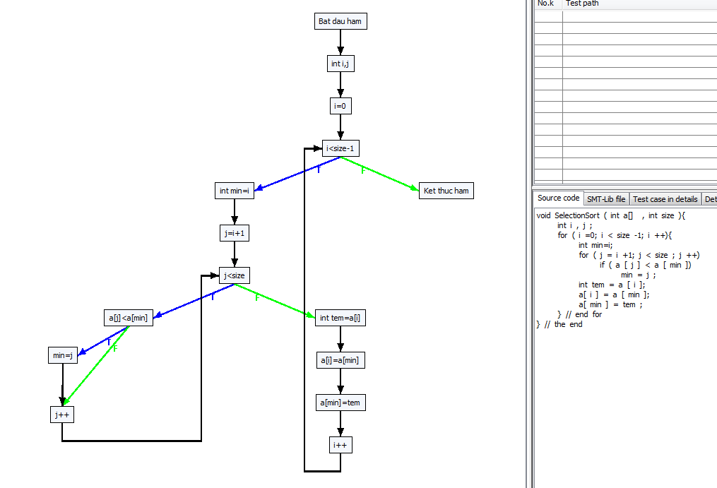

B1

B2
B3

Path 0 -> :[[0, Bat dau ham], [1, int i,j], [2, i=0], [3, i<size-1, F], [14, Ket thuc ham]]
Path 1 -> :[[0, Bat dau ham], [1, int i,j], [2, i=0], [3, i<size-1, T], [4, int min=i], [5, j=i+1], [6, j<size, T], [7, a[j]<a[min], F], [9, j++], [6, j<size, T], [7, a[j]<a[min], F], [9, j++], [6, j<size, T], [7, a[j]<a[min], F], [9, j++], [6, j<size, T], [7, a[j]<a[min], F], [9, j++], [6, j<size, F], [10, int tem=a[i]], [11, a[i]=a[min]], [12, a[min]=tem], [13, i++], [3, i<size-1, F], [14, Ket thuc ham]]
Path 2 -> :[[0, Bat dau ham], [1, int i,j], [2, i=0], [3, i<size-1, T], [4, int min=i], [5, j=i+1], [6, j<size, T], [7, a[j]<a[min], F], [9, j++], [6, j<size, T], [7, a[j]<a[min], F], [9, j++], [6, j<size, T], [7, a[j]<a[min], F], [9, j++], [6, j<size, T], [7, a[j]<a[min], F], [9, j++], [6, j<size, F], [10, int tem=a[i]], [11, a[i]=a[min]], [12, a[min]=tem], [13, i++], [3, i<size-1, T], [4, int min=i], [5, j=i+1], [6, j<size, T], [7, a[j]<a[min], F], [9, j++], [6, j<size, T], [7, a[j]<a[min], F], [9, j++], [6, j<size, T], [7, a[j]<a[min], F], [9, j++], [6, j<size, F], [10, int tem=a[i]], [11, a[i]=a[min]], [12, a[min]=tem], [13, i++], [3, i<size-1, F], [14, Ket thuc ham]]
Path 3 -> :[[0, Bat dau ham], [1, int i,j], [2, i=0], [3, i<size-1, T], [4, int min=i], [5, j=i+1], [6, j<size, T], [7, a[j]<a[min], F], [9, j++], [6, j<size, T], [7, a[j]<a[min], F], [9, j++], [6, j<size, T], [7, a[j]<a[min], F], [9, j++], [6, j<size, T], [7, a[j]<a[min], F], [9, j++], [6, j<size, F], [10, int tem=a[i]], [11, a[i]=a[min]], [12, a[min]=tem], [13, i++], [3, i<size-1, T], [4, int min=i], [5, j=i+1], [6, j<size, T], [7, a[j]<a[min], F], [9, j++], [6, j<size, T], [7, a[j]<a[min], F], [9, j++], [6, j<size, T], [7, a[j]<a[min], F], [9, j++], [6, j<size, F], [10, int tem=a[i]], [11, a[i]=a[min]], [12, a[min]=tem], [13, i++], [3, i<size-1, T], [4, int min=i], [5, j=i+1], [6, j<size, T], [7, a[j]<a[min], F], [9, j++], [6, j<size, T], [7, a[j]<a[min], F], [9, j++], [6, j<size, F], [10, int tem=a[i]], [11, a[i]=a[min]], [12, a[min]=tem], [13, i++], [3, i<size-1, F], [14, Ket thuc ham]]
Path 4 -> :[[0, Bat dau ham], [1, int i,j], [2, i=0], [3, i<size-1, T], [4, int min=i], [5, j=i+1], [6, j<size, T], [7, a[j]<a[min], F], [9, j++], [6, j<size, T], [7, a[j]<a[min], F], [9, j++], [6, j<size, T], [7, a[j]<a[min], F], [9, j++], [6, j<size, T], [7, a[j]<a[min], F], [9, j++], [6, j<size, F], [10, int tem=a[i]], [11, a[i]=a[min]], [12, a[min]=tem], [13, i++], [3, i<size-1, T], [4, int min=i], [5, j=i+1], [6, j<size, T], [7, a[j]<a[min], F], [9, j++], [6, j<size, T], [7, a[j]<a[min], F], [9, j++], [6, j<size, T], [7, a[j]<a[min], F], [9, j++], [6, j<size, F], [10, int tem=a[i]], [11, a[i]=a[min]], [12, a[min]=tem], [13, i++], [3, i<size-1, T], [4, int min=i], [5, j=i+1], [6, j<size, T], [7, a[j]<a[min], F], [9, j++], [6, j<size, T], [7, a[j]<a[min], F], [9, j++], [6, j<size, F], [10, int tem=a[i]], [11, a[i]=a[min]], [12, a[min]=tem], [13, i++], [3, i<size-1, T], [4, int min=i], [5, j=i+1], [6, j<size, T], [7, a[j]<a[min], F], [9, j++], [6, j<size, F], [10, int tem=a[i]], [11, a[i]=a[min]], [12, a[min]=tem], [13, i++], [3, i<size-1, F], [14, Ket thuc ham]]
Path 5 -> :[[0, Bat dau ham], [1, int i,j], [2, i=0], [3, i<size-1, T], [4, int min=i], [5, j=i+1], [6, j<size, T], [7, a[j]<a[min], F], [9, j++], [6, j<size, T], [7, a[j]<a[min], F], [9, j++], [6, j<size, T], [7, a[j]<a[min], F], [9, j++], [6, j<size, T], [7, a[j]<a[min], F], [9, j++], [6, j<size, F], [10, int tem=a[i]], [11, a[i]=a[min]], [12, a[min]=tem], [13, i++], [3, i<size-1, T], [4, int min=i], [5, j=i+1], [6, j<size, T], [7, a[j]<a[min], F], [9, j++], [6, j<size, T], [7, a[j]<a[min], F], [9, j++], [6, j<size, T], [7, a[j]<a[min], F], [9, j++], [6, j<size, F], [10, int tem=a[i]], [11, a[i]=a[min]], [12, a[min]=tem], [13, i++], [3, i<size-1, T], [4, int min=i], [5, j=i+1], [6, j<size, T], [7, a[j]<a[min], F], [9, j++], [6, j<size, T], [7, a[j]<a[min], F], [9, j++], [6, j<size, F], [10, int tem=a[i]], [11, a[i]=a[min]], [12, a[min]=tem], [13, i++], [3, i<size-1, T], [4, int min=i], [5, j=i+1], [6, j<size, T], [7, a[j]<a[min], T], [8, min=j], [9, j++], [6, j<size, F], [10, int tem=a[i]], [11, a[i]=a[min]], [12, a[min]=tem], [13, i++], [3, i<size-1, F], [14, Ket thuc ham]]
Path 6 -> :[[0, Bat dau ham], [1, int i,j], [2, i=0], [3, i<size-1, T], [4, int min=i], [5, j=i+1], [6, j<size, T], [7, a[j]<a[min], F], [9, j++], [6, j<size, T], [7, a[j]<a[min], F], [9, j++], [6, j<size, T], [7, a[j]<a[min], F], [9, j++], [6, j<size, T], [7, a[j]<a[min], F], [9, j++], [6, j<size, F], [10, int tem=a[i]], [11, a[i]=a[min]], [12, a[min]=tem], [13, i++], [3, i<size-1, T], [4, int min=i], [5, j=i+1], [6, j<size, T], [7, a[j]<a[min], F], [9, j++], [6, j<size, T], [7, a[j]<a[min], F], [9, j++], [6, j<size, T], [7, a[j]<a[min], F], [9, j++], [6, j<size, F], [10, int tem=a[i]], [11, a[i]=a[min]], [12, a[min]=tem], [13, i++], [3, i<size-1, T], [4, int min=i], [5, j=i+1], [6, j<size, T], [7, a[j]<a[min], F], [9, j++], [6, j<size, T], [7, a[j]<a[min], T], [8, min=j], [9, j++], [6, j<size, F], [10, int tem=a[i]], [11, a[i]=a[min]], [12, a[min]=tem], [13, i++], [3, i<size-1, F], [14, Ket thuc ham]]
Path 7 -> :[[0, Bat dau ham], [1, int i,j], [2, i=0], [3, i<size-1, T], [4, int min=i], [5, j=i+1], [6, j<size, T], [7, a[j]<a[min], F], [9, j++], [6, j<size, T], [7, a[j]<a[min], F], [9, j++], [6, j<size, T], [7, a[j]<a[min], F], [9, j++], [6, j<size, T], [7, a[j]<a[min], F], [9, j++], [6, j<size, F], [10, int tem=a[i]], [11, a[i]=a[min]], [12, a[min]=tem], [13, i++], [3, i<size-1, T], [4, int min=i], [5, j=i+1], [6, j<size, T], [7, a[j]<a[min], F], [9, j++], [6, j<size, T], [7, a[j]<a[min], F], [9, j++], [6, j<size, T], [7, a[j]<a[min], F], [9, j++], [6, j<size, F], [10, int tem=a[i]], [11, a[i]=a[min]], [12, a[min]=tem], [13, i++], [3, i<size-1, T], [4, int min=i], [5, j=i+1], [6, j<size, T], [7, a[j]<a[min], F], [9, j++], [6, j<size, T], [7, a[j]<a[min], T], [8, min=j], [9, j++], [6, j<size, F], [10, int tem=a[i]], [11, a[i]=a[min]], [12, a[min]=tem], [13, i++], [3, i<size-1, T], [4, int min=i], [5, j=i+1], [6, j<size, T], [7, a[j]<a[min], F], [9, j++], [6, j<size, F], [10, int tem=a[i]], [11, a[i]=a[min]], [12, a[min]=tem], [13, i++], [3, i<size-1, F], [14, Ket thuc ham]]
Path 8 -> :[[0, Bat dau ham], [1, int i,j], [2, i=0], [3, i<size-1, T], [4, int min=i], [5, j=i+1], [6, j<size, T], [7, a[j]<a[min], F], [9, j++], [6, j<size, T], [7, a[j]<a[min], F], [9, j++], [6, j<size, T], [7, a[j]<a[min], F], [9, j++], [6, j<size, T], [7, a[j]<a[min], F], [9, j++], [6, j<size, F], [10, int tem=a[i]], [11, a[i]=a[min]], [12, a[min]=tem], [13, i++], [3, i<size-1, T], [4, int min=i], [5, j=i+1], [6, j<size, T], [7, a[j]<a[min], F], [9, j++], [6, j<size, T], [7, a[j]<a[min], F], [9, j++], [6, j<size, T], [7, a[j]<a[min], F], [9, j++], [6, j<size, F], [10, int tem=a[i]], [11, a[i]=a[min]], [12, a[min]=tem], [13, i++], [3, i<size-1, T], [4, int min=i], [5, j=i+1], [6, j<size, T], [7, a[j]<a[min], F], [9, j++], [6, j<size, T], [7, a[j]<a[min], T], [8, min=j], [9, j++], [6, j<size, F], [10, int tem=a[i]], [11, a[i]=a[min]], [12, a[min]=tem], [13, i++], [3, i<size-1, T], [4, int min=i], [5, j=i+1], [6, j<size, T], [7, a[j]<a[min], T], [8, min=j], [9, j++], [6, j<size, F], [10, int tem=a[i]], [11, a[i]=a[min]], [12, a[min]=tem], [13, i++], [3, i<size-1, F], [14, Ket thuc ham]]
Path 9 -> :[[0, Bat dau ham], [1, int i,j], [2, i=0], [3, i<size-1, T], [4, int min=i], [5, j=i+1], [6, j<size, T], [7, a[j]<a[min], F], [9, j++], [6, j<size, T], [7, a[j]<a[min], F], [9, j++], [6, j<size, T], [7, a[j]<a[min], F], [9, j++], [6, j<size, T], [7, a[j]<a[min], F], [9, j++], [6, j<size, F], [10, int tem=a[i]], [11, a[i]=a[min]], [12, a[min]=tem], [13, i++], [3, i<size-1, T], [4, int min=i], [5, j=i+1], [6, j<size, T], [7, a[j]<a[min], F], [9, j++], [6, j<size, T], [7, a[j]<a[min], F], [9, j++], [6, j<size, T], [7, a[j]<a[min], F], [9, j++], [6, j<size, F], [10, int tem=a[i]], [11, a[i]=a[min]], [12, a[min]=tem], [13, i++], [3, i<size-1, T], [4, int min=i], [5, j=i+1], [6, j<size, T], [7, a[j]<a[min], T], [8, min=j], [9, j++], [6, j<size, T], [7, a[j]<a[min], F], [9, j++], [6, j<size, F], [10, int tem=a[i]], [11, a[i]=a[min]], [12, a[min]=tem], [13, i++], [3, i<size-1, F], [14, Ket thuc ham]]
Path 10 -> :[[0, Bat dau ham], [1, int i,j], [2, i=0], [3, i<size-1, T], [4, int min=i], [5, j=i+1], [6, j<size, T], [7, a[j]<a[min], F], [9, j++], [6, j<size, T], [7, a[j]<a[min], F], [9, j++], [6, j<size, T], [7, a[j]<a[min], F], [9, j++], [6, j<size, T], [7, a[j]<a[min], F], [9, j++], [6, j<size, F], [10, int tem=a[i]], [11, a[i]=a[min]], [12, a[min]=tem], [13, i++], [3, i<size-1, T], [4, int min=i], [5, j=i+1], [6, j<size, T], [7, a[j]<a[min], F], [9, j++], [6, j<size, T], [7, a[j]<a[min], F], [9, j++], [6, j<size, T], [7, a[j]<a[min], F], [9, j++], [6, j<size, F], [10, int tem=a[i]], [11, a[i]=a[min]], [12, a[min]=tem], [13, i++], [3, i<size-1, T], [4, int min=i], [5, j=i+1], [6, j<size, T], [7, a[j]<a[min], T], [8, min=j], [9, j++], [6, j<size, T], [7, a[j]<a[min], F], [9, j++], [6, j<size, F], [10, int tem=a[i]], [11, a[i]=a[min]], [12, a[min]=tem], [13, i++], [3, i<size-1, T], [4, int min=i], [5, j=i+1], [6, j<size, T], [7, a[j]<a[min], F], [9, j++], [6, j<size, F], [10, int tem=a[i]], [11, a[i]=a[min]], [12, a[min]=tem], [13, i++], [3, i<size-1, F], [14, Ket thuc ham]]
Path 11 -> :[[0, Bat dau ham], [1, int i,j], [2, i=0], [3, i<size-1, T], [4, int min=i], [5, j=i+1], [6, j<size, T], [7, a[j]<a[min], F], [9, j++], [6, j<size, T], [7, a[j]<a[min], F], [9, j++], [6, j<size, T], [7, a[j]<a[min], F], [9, j++], [6, j<size, T], [7, a[j]<a[min], F], [9, j++], [6, j<size, F], [10, int tem=a[i]], [11, a[i]=a[min]], [12, a[min]=tem], [13, i++], [3, i<size-1, T], [4, int min=i], [5, j=i+1], [6, j<size, T], [7, a[j]<a[min], F], [9, j++], [6, j<size, T], [7, a[j]<a[min], F], [9, j++], [6, j<size, T], [7, a[j]<a[min], F], [9, j++], [6, j<size, F], [10, int tem=a[i]], [11, a[i]=a[min]], [12, a[min]=tem], [13, i++], [3, i<size-1, T], [4, int min=i], [5, j=i+1], [6, j<size, T], [7, a[j]<a[min], T], [8, min=j], [9, j++], [6, j<size, T], [7, a[j]<a[min], F], [9, j++], [6, j<size, F], [10, int tem=a[i]], [11, a[i]=a[min]], [12, a[min]=tem], [13, i++], [3, i<size-1, T], [4, int min=i], [5, j=i+1], [6, j<size, T], [7, a[j]<a[min], T], [8, min=j], [9, j++], [6, j<size, F], [10, int tem=a[i]], [11, a[i]=a[min]], [12, a[min]=tem], [13, i++], [3, i<size-1, F], [14, Ket thuc ham]]
Path 12 -> :[[0, Bat dau ham], [1, int i,j], [2, i=0], [3, i<size-1, T], [4, int min=i], [5, j=i+1], [6, j<size, T], [7, a[j]<a[min], F], [9, j++], [6, j<size, T], [7, a[j]<a[min], F], [9, j++], [6, j<size, T], [7, a[j]<a[min], F], [9, j++], [6, j<size, T], [7, a[j]<a[min], F], [9, j++], [6, j<size, F], [10, int tem=a[i]], [11, a[i]=a[min]], [12, a[min]=tem], [13, i++], [3, i<size-1, T], [4, int min=i], [5, j=i+1], [6, j<size, T], [7, a[j]<a[min], F], [9, j++], [6, j<size, T], [7, a[j]<a[min], F], [9, j++], [6, j<size, T], [7, a[j]<a[min], F], [9, j++], [6, j<size, F], [10, int tem=a[i]], [11, a[i]=a[min]], [12, a[min]=tem], [13, i++], [3, i<size-1, T], [4, int min=i], [5, j=i+1], [6, j<size, T], [7, a[j]<a[min], T], [8, min=j], [9, j++], [6, j<size, T], [7, a[j]<a[min], T], [8, min=j], [9, j++], [6, j<size, F], [10, int tem=a[i]], [11, a[i]=a[min]], [12, a[min]=tem], [13, i++], [3, i<size-1, F], [14, Ket thuc ham]]
Path 13 -> :[[0, Bat dau ham], [1, int i,j], [2, i=0], [3, i<size-1, T], [4, int min=i], [5, j=i+1], [6, j<size, T], [7, a[j]<a[min], F], [9, j++], [6, j<size, T], [7, a[j]<a[min], F], [9, j++], [6, j<size, T], [7, a[j]<a[min], F], [9, j++], [6, j<size, T], [7, a[j]<a[min], F], [9, j++], [6, j<size, F], [10, int tem=a[i]], [11, a[i]=a[min]], [12, a[min]=tem], [13, i++], [3, i<size-1, T], [4, int min=i], [5, j=i+1], [6, j<size, T], [7, a[j]<a[min], F], [9, j++], [6, j<size, T], [7, a[j]<a[min], F], [9, j++], [6, j<size, T], [7, a[j]<a[min], F], [9, j++], [6, j<size, F], [10, int tem=a[i]], [11, a[i]=a[min]], [12, a[min]=tem], [13, i++], [3, i<size-1, T], [4, int min=i], [5, j=i+1], [6, j<size, T], [7, a[j]<a[min], T], [8, min=j], [9, j++], [6, j<size, T], [7, a[j]<a[min], T], [8, min=j], [9, j++], [6, j<size, F], [10, int tem=a[i]], [11, a[i]=a[min]], [12, a[min]=tem], [13, i++], [3, i<size-1, T], [4, int min=i], [5, j=i+1], [6, j<size, T], [7, a[j]<a[min], F], [9, j++], [6, j<size, F], [10, int tem=a[i]], [11, a[i]=a[min]], [12, a[min]=tem], [13, i++], [3, i<size-1, F], [14, Ket thuc ham]]
Path 14 -> :[[0, Bat dau ham], [1, int i,j], [2, i=0], [3, i<size-1, T], [4, int min=i], [5, j=i+1], [6, j<size, T], [7, a[j]<a[min], F], [9, j++], [6, j<size, T], [7, a[j]<a[min], F], [9, j++], [6, j<size, T], [7, a[j]<a[min], F], [9, j++], [6, j<size, T], [7, a[j]<a[min], F], [9, j++], [6, j<size, F], [10, int tem=a[i]], [11, a[i]=a[min]], [12, a[min]=tem], [13, i++], [3, i<size-1, T], [4, int min=i], [5, j=i+1], [6, j<size, T], [7, a[j]<a[min], F], [9, j++], [6, j<size, T], [7, a[j]<a[min], F], [9, j++], [6, j<size, T], [7, a[j]<a[min], F], [9, j++], [6, j<size, F], [10, int tem=a[i]], [11, a[i]=a[min]], [12, a[min]=tem], [13, i++], [3, i<size-1, T], [4, int min=i], [5, j=i+1], [6, j<size, T], [7, a[j]<a[min], T], [8, min=j], [9, j++], [6, j<size, T], [7, a[j]<a[min], T], [8, min=j], [9, j++], [6, j<size, F], [10, int tem=a[i]], [11, a[i]=a[min]], [12, a[min]=tem], [13, i++], [3, i<size-1, T], [4, int min=i], [5, j=i+1], [6, j<size, T], [7, a[j]<a[min], T], [8, min=j], [9, j++], [6, j<size, F], [10, int tem=a[i]], [11, a[i]=a[min]], [12, a[min]=tem], [13, i++], [3, i<size-1, F], [14, Ket thuc ham]]
Path 15 -> :[[0, Bat dau ham], [1, int i,j], [2, i=0], [3, i<size-1, T], [4, int min=i], [5, j=i+1], [6, j<size, T], [7, a[j]<a[min], F], [9, j++], [6, j<size, T], [7, a[j]<a[min], F], [9, j++], [6, j<size, T], [7, a[j]<a[min], F], [9, j++], [6, j<size, T], [7, a[j]<a[min], F], [9, j++], [6, j<size, F], [10, int tem=a[i]], [11, a[i]=a[min]], [12, a[min]=tem], [13, i++], [3, i<size-1, T], [4, int min=i], [5, j=i+1], [6, j<size, T], [7, a[j]<a[min], F], [9, j++], [6, j<size, T], [7, a[j]<a[min], F], [9, j++], [6, j<size, T], [7, a[j]<a[min], T], [8, min=j], [9, j++], [6, j<size, F], [10, int tem=a[i]], [11, a[i]=a[min]], [12, a[min]=tem], [13, i++], [3, i<size-1, F], [14, Ket thuc ham]]
Path 16 -> :[[0, Bat dau ham], [1, int i,j], [2, i=0], [3, i<size-1, T], [4, int min=i], [5, j=i+1], [6, j<size, T], [7, a[j]<a[min], F], [9, j++], [6, j<size, T], [7, a[j]<a[min], F], [9, j++], [6, j<size, T], [7, a[j]<a[min], F], [9, j++], [6, j<size, T], [7, a[j]<a[min], F], [9, j++], [6, j<size, F], [10, int tem=a[i]], [11, a[i]=a[min]], [12, a[min]=tem], [13, i++], [3, i<size-1, T], [4, int min=i], [5, j=i+1], [6, j<size, T], [7, a[j]<a[min], F], [9, j++], [6, j<size, T], [7, a[j]<a[min], F], [9, j++], [6, j<size, T], [7, a[j]<a[min], T], [8, min=j], [9, j++], [6, j<size, F], [10, int tem=a[i]], [11, a[i]=a[min]], [12, a[min]=tem], [13, i++], [3, i<size-1, T], [4, int min=i], [5, j=i+1], [6, j<size, T], [7, a[j]<a[min], F], [9, j++], [6, j<size, T], [7, a[j]<a[min], F], [9, j++], [6, j<size, F], [10, int tem=a[i]], [11, a[i]=a[min]], [12, a[min]=tem], [13, i++], [3, i<size-1, F], [14, Ket thuc ham]]
Path 17 -> :[[0, Bat dau ham], [1, int i,j], [2, i=0], [3, i<size-1, T], [4, int min=i], [5, j=i+1], [6, j<size, T], [7, a[j]<a[min], F], [9, j++], [6, j<size, T], [7, a[j]<a[min], F], [9, j++], [6, j<size, T], [7, a[j]<a[min], F], [9, j++], [6, j<size, T], [7, a[j]<a[min], F], [9, j++], [6, j<size, F], [10, int tem=a[i]], [11, a[i]=a[min]], [12, a[min]=tem], [13, i++], [3, i<size-1, T], [4, int min=i], [5, j=i+1], [6, j<size, T], [7, a[j]<a[min], F], [9, j++], [6, j<size, T], [7, a[j]<a[min], F], [9, j++], [6, j<size, T], [7, a[j]<a[min], T], [8, min=j], [9, j++], [6, j<size, F], [10, int tem=a[i]], [11, a[i]=a[min]], [12, a[min]=tem], [13, i++], [3, i<size-1, T], [4, int min=i], [5, j=i+1], [6, j<size, T], [7, a[j]<a[min], F], [9, j++], [6, j<size, T], [7, a[j]<a[min], F], [9, j++], [6, j<size, F], [10, int tem=a[i]], [11, a[i]=a[min]], [12, a[min]=tem], [13, i++], [3, i<size-1, T], [4, int min=i], [5, j=i+1], [6, j<size, T], [7, a[j]<a[min], F], [9, j++], [6, j<size, F], [10, int tem=a[i]], [11, a[i]=a[min]], [12, a[min]=tem], [13, i++], [3, i<size-1, F], [14, Ket thuc ham]]
Path 18 -> :[[0, Bat dau ham], [1, int i,j], [2, i=0], [3, i<size-1, T], [4, int min=i], [5, j=i+1], [6, j<size, T], [7, a[j]<a[min], F], [9, j++], [6, j<size, T], [7, a[j]<a[min], F], [9, j++], [6, j<size, T], [7, a[j]<a[min], F], [9, j++], [6, j<size, T], [7, a[j]<a[min], F], [9, j++], [6, j<size, F], [10, int tem=a[i]], [11, a[i]=a[min]], [12, a[min]=tem], [13, i++], [3, i<size-1, T], [4, int min=i], [5, j=i+1], [6, j<size, T], [7, a[j]<a[min], F], [9, j++], [6, j<size, T], [7, a[j]<a[min], F], [9, j++], [6, j<size, T], [7, a[j]<a[min], T], [8, min=j], [9, j++], [6, j<size, F], [10, int tem=a[i]], [11, a[i]=a[min]], [12, a[min]=tem], [13, i++], [3, i<size-1, T], [4, int min=i], [5, j=i+1], [6, j<size, T], [7, a[j]<a[min], F], [9, j++], [6, j<size, T], [7, a[j]<a[min], F], [9, j++], [6, j<size, F], [10, int tem=a[i]], [11, a[i]=a[min]], [12, a[min]=tem], [13, i++], [3, i<size-1, T], [4, int min=i], [5, j=i+1], [6, j<size, T], [7, a[j]<a[min], T], [8, min=j], [9, j++], [6, j<size, F], [10, int tem=a[i]], [11, a[i]=a[min]], [12, a[min]=tem], [13, i++], [3, i<size-1, F], [14, Ket thuc ham]]
Path 19 -> :[[0, Bat dau ham], [1, int i,j], [2, i=0], [3, i<size-1, T], [4, int min=i], [5, j=i+1], [6, j<size, T], [7, a[j]<a[min], F], [9, j++], [6, j<size, T], [7, a[j]<a[min], F], [9, j++], [6, j<size, T], [7, a[j]<a[min], F], [9, j++], [6, j<size, T], [7, a[j]<a[min], F], [9, j++], [6, j<size, F], [10, int tem=a[i]], [11, a[i]=a[min]], [12, a[min]=tem], [13, i++], [3, i<size-1, T], [4, int min=i], [5, j=i+1], [6, j<size, T], [7, a[j]<a[min], F], [9, j++], [6, j<size, T], [7, a[j]<a[min], F], [9, j++], [6, j<size, T], [7, a[j]<a[min], T], [8, min=j], [9, j++], [6, j<size, F], [10, int tem=a[i]], [11, a[i]=a[min]], [12, a[min]=tem], [13, i++], [3, i<size-1, T], [4, int min=i], [5, j=i+1], [6, j<size, T], [7, a[j]<a[min], F], [9, j++], [6, j<size, T], [7, a[j]<a[min], T], [8, min=j], [9, j++], [6, j<size, F], [10, int tem=a[i]], [11, a[i]=a[min]], [12, a[min]=tem], [13, i++], [3, i<size-1, F], [14, Ket thuc ham]]
Path 20 -> :[[0, Bat dau ham], [1, int i,j], [2, i=0], [3, i<size-1, T], [4, int min=i], [5, j=i+1], [6, j<size, T], [7, a[j]<a[min], F], [9, j++], [6, j<size, T], [7, a[j]<a[min], F], [9, j++], [6, j<size, T], [7, a[j]<a[min], F], [9, j++], [6, j<size, T], [7, a[j]<a[min], F], [9, j++], [6, j<size, F], [10, int tem=a[i]], [11, a[i]=a[min]], [12, a[min]=tem], [13, i++], [3, i<size-1, T], [4, int min=i], [5, j=i+1], [6, j<size, T], [7, a[j]<a[min], F], [9, j++], [6, j<size, T], [7, a[j]<a[min], F], [9, j++], [6, j<size, T], [7, a[j]<a[min], T], [8, min=j], [9, j++], [6, j<size, F], [10, int tem=a[i]], [11, a[i]=a[min]], [12, a[min]=tem], [13, i++], [3, i<size-1, T], [4, int min=i], [5, j=i+1], [6, j<size, T], [7, a[j]<a[min], F], [9, j++], [6, j<size, T], [7, a[j]<a[min], T], [8, min=j], [9, j++], [6, j<size, F], [10, int tem=a[i]], [11, a[i]=a[min]], [12, a[min]=tem], [13, i++], [3, i<size-1, T], [4, int min=i], [5, j=i+1], [6, j<size, T], [7, a[j]<a[min], F], [9, j++], [6, j<size, F], [10, int tem=a[i]], [11, a[i]=a[min]], [12, a[min]=tem], [13, i++], [3, i<size-1, F], [14, Ket thuc ham]]
Path 21 -> :[[0, Bat dau ham], [1, int i,j], [2, i=0], [3, i<size-1, T], [4, int min=i], [5, j=i+1], [6, j<size, T], [7, a[j]<a[min], F], [9, j++], [6, j<size, T], [7, a[j]<a[min], F], [9, j++], [6, j<size, T], [7, a[j]<a[min], F], [9, j++], [6, j<size, T], [7, a[j]<a[min], F], [9, j++], [6, j<size, F], [10, int tem=a[i]], [11, a[i]=a[min]], [12, a[min]=tem], [13, i++], [3, i<size-1, T], [4, int min=i], [5, j=i+1], [6, j<size, T], [7, a[j]<a[min], F], [9, j++], [6, j<size, T], [7, a[j]<a[min], F], [9, j++], [6, j<size, T], [7, a[j]<a[min], T], [8, min=j], [9, j++], [6, j<size, F], [10, int tem=a[i]], [11, a[i]=a[min]], [12, a[min]=tem], [13, i++], [3, i<size-1, T], [4, int min=i], [5, j=i+1], [6, j<size, T], [7, a[j]<a[min], F], [9, j++], [6, j<size, T], [7, a[j]<a[min], T], [8, min=j], [9, j++], [6, j<size, F], [10, int tem=a[i]], [11, a[i]=a[min]], [12, a[min]=tem], [13, i++], [3, i<size-1, T], [4, int min=i], [5, j=i+1], [6, j<size, T], [7, a[j]<a[min], T], [8, min=j], [9, j++], [6, j<size, F], [10, int tem=a[i]], [11, a[i]=a[min]], [12, a[min]=tem], [13, i++], [3, i<size-1, F], [14, Ket thuc ham]]
...

Triangle
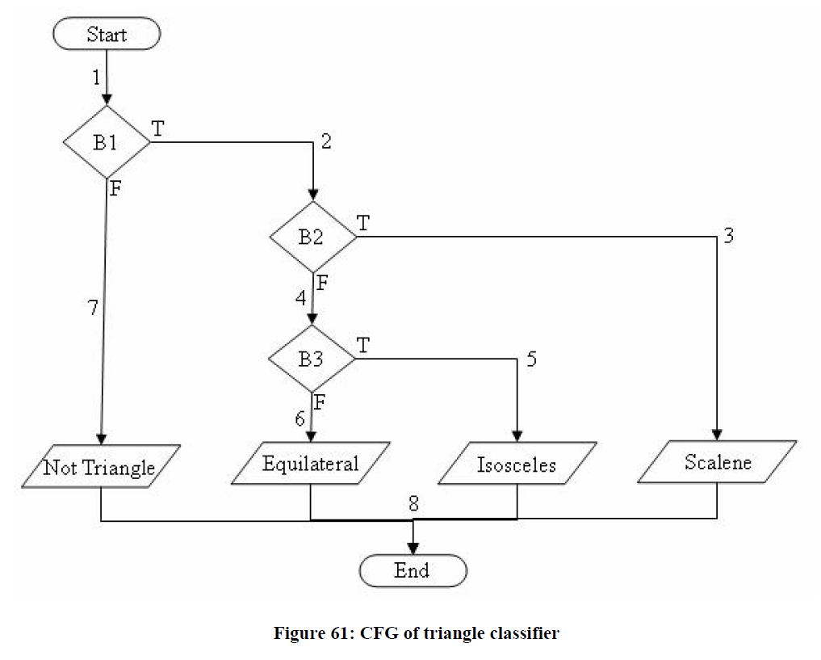
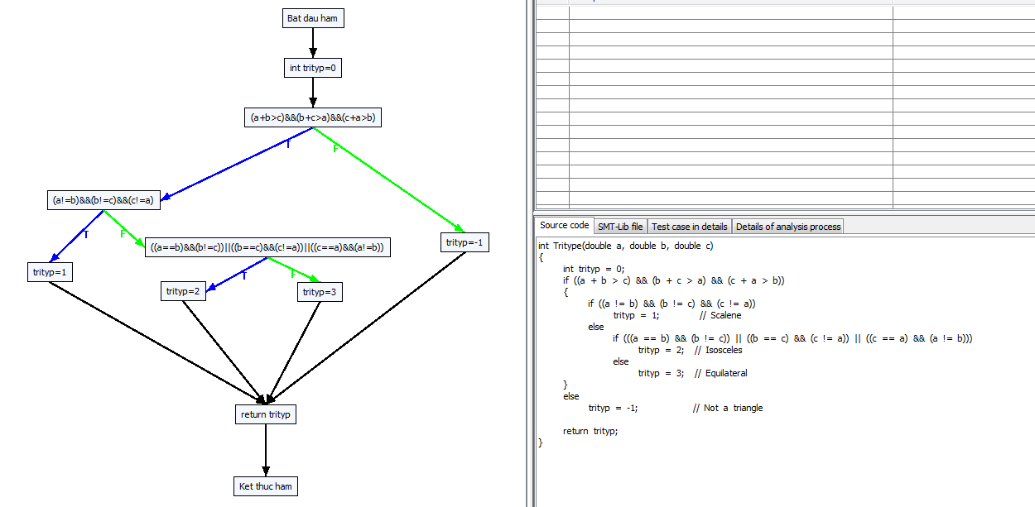

Path 0 -> :[[0, Bat dau ham], [1, int trityp=0], [2, (a+b>c)&&(b+c>a)&&(c+a>b), F], [10, trityp=-1], [5, return trityp], [6, Ket thuc ham]]
Path 1 -> :[[0, Bat dau ham], [1, int trityp=0], [2, (a+b>c)&&(b+c>a)&&(c+a>b), T], [3, (a!=b)&&(b!=c)&&(c!=a), F], [7, ((a==b)&&(b!=c))||((b==c)&&(c!=a))||((c==a)&&(a!=b)), F], [9, trityp=3], [5, return trityp], [6, Ket thuc ham]]
Path 2 -> :[[0, Bat dau ham], [1, int trityp=0], [2, (a+b>c)&&(b+c>a)&&(c+a>b), T], [3, (a!=b)&&(b!=c)&&(c!=a), F], [7, ((a==b)&&(b!=c))||((b==c)&&(c!=a))||((c==a)&&(a!=b)), T], [8, trityp=2], [5, return trityp], [6, Ket thuc ham]]
Path 3 -> :[[0, Bat dau ham], [1, int trityp=0], [2, (a+b>c)&&(b+c>a)&&(c+a>b), T], [3, (a!=b)&&(b!=c)&&(c!=a), T], [4, trityp=1], [5, return trityp], [6, Ket thuc ham]]

0#Bat dau ham
1#int trityp=0
...

GCD target paths-loop=5
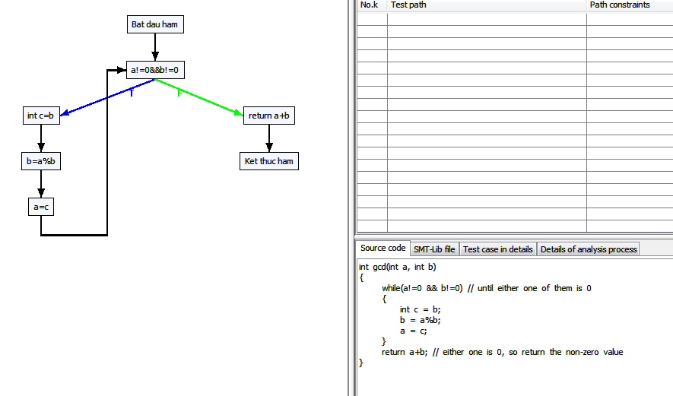

Path 0 -> :[[0, Bat dau ham], [1, a!=0&&b!=0, F], [5, return a+b], [6, Ket thuc ham]]
Path 1 -> :[[0, Bat dau ham], [1, a!=0&&b!=0, T], [2, int c=b], [3, b=a%b], [4, a=c], [1, a!=0&&b!=0, F], [5, return a+b], [6, Ket thuc ham]]
Path 2 -> :[[0, Bat dau ham], [1, a!=0&&b!=0, T], [2, int c=b], [3, b=a%b], [4, a=c], [1, a!=0&&b!=0, T], [2, int c=b], [3, b=a%b], [4, a=c], [1, a!=0&&b!=0, F], [5, return a+b], [6, Ket thuc ham]]
Path 3 -> :[[0, Bat dau ham], [1, a!=0&&b!=0, T], [2, int c=b], [3, b=a%b], [4, a=c], [1, a!=0&&b!=0, T], [2, int c=b], [3, b=a%b], [4, a=c], [1, a!=0&&b!=0, T], [2, int c=b], [3, b=a%b], [4, a=c], [1, a!=0&&b!=0, F], [5, return a+b], [6, Ket thuc ham]]
Path 4 -> :[[0, Bat dau ham], [1, a!=0&&b!=0, T], [2, int c=b], [3, b=a%b], [4, a=c], [1, a!=0&&b!=0, T], [2, int c=b], [3, b=a%b], [4, a=c], [1, a!=0&&b!=0, T], [2, int c=b], [3, b=a%b], [4, a=c], [1, a!=0&&b!=0, T], [2, int c=b], [3, b=a%b], [4, a=c], [1, a!=0&&b!=0, F], [5, return a+b], [6, Ket thuc ham]]
Path 5 -> :[[0, Bat dau ham], [1, a!=0&&b!=0, T], [2, int c=b], [3, b=a%b], [4, a=c], [1, a!=0&&b!=0, T], [2, int c=b], [3, b=a%b], [4, a=c], [1, a!=0&&b!=0, T], [2, int c=b], [3, b=a%b], [4, a=c], [1, a!=0&&b!=0, T], [2, int c=b], [3, b=a%b], [4, a=c], [1, a!=0&&b!=0, T], [2, int c=b], [3, b=a%b], [4, a=c], [1, a!=0&&b!=0, F], [5, return a+b], [6, Ket thuc ham]]

Sheet1
N
Y
Test function
CFG generation
Target paths list generation
Tìm các path khó phủ
Tìm các điều kiện khó sinh test data thỏa mãn
Initialization
Evaluation
Selection
Perturbation
Stopping criteria?
End
Adjustment
Genetic algorithm

